Param
ARBRE TRINOMINAL OPTION PRICING

MARKET |  |  | OPTION |  |  | ARBRE |  | AFFICHAGE |  | OPTIMISATION
Spot | 100.00 |  | Prix d'Exercice | 102.00 |  | Date de pricing | 2025-09-01 | Arbre Stock Price | Non | Pruning | Non
Volatilité | 30.00% |  | Maturité | 2026-09-01 |  | Nombre de pas | 50 | Arbre Option Price | Non | Seuil | 1.00E-07
Taux | 5.00% |  | Call/Put | Call |  | Δt | 0.02 | Arbre Probabilités | Non
Dividende (discret) | 3 |  | Exercice | EU |  | Alpha | 1.0762520616
Div Yield (rho = dividende /spot) | 3.00%
Taux croissance de div (lambda) | 0.00%
Date Dividende | 2026-08-21

METHODE DE PRICING |  |  | RESULTAT
Méthode | Backward |  |  | Arbre | Black Scholes
Langage | Python |  | Prix d'option | 13.291972673 | 13.292505067
 |  |  | Temps du calcul | 2.1460 s | 0.0004 s
 |  |  | Erreur Tree < | 0.0044 | EUR

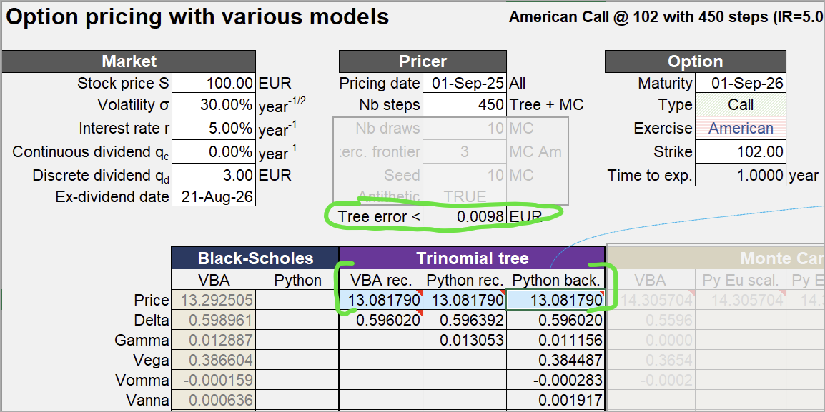

Paramètre "modèle" :

ARBRE TRINOMINAL OPTION PRICING

MARKET |  |  | OPTION |  |  | ARBRE |  | AFFICHAGE |  | OPTIMISATION
Spot | 100.00 |  | Prix d'Exercice | 102.00 |  | Date de pricing | 2025-09-01 | Arbre Stock Price | Non | Pruning | Oui
Volatilité | 30.00% |  | Maturité | 2026-09-01 |  | Nombre de pas | 450 | Arbre Option Price | Non | Seuil | 1.00E-07
Taux | 5.00% |  | Call/Put | Call |  | Δt | 0.02 | Arbre Probabilités | Non
Dividende (discret) | 3 |  | Exercice | US |  | Alpha | 1.0762520616
Div Yield (rho = dividende /spot) | 3.00%
Taux croissance de div (lambda) | 0.00%
Date Dividende | 2026-08-21

Exemple Arbre à deux pas :

ARBRE TRINOMINAL OPTION PRICING

MARKET |  |  | OPTION |  |  | ARBRE |  | AFFICHAGE |  | OPTIMISATION
Spot | 100.00 |  | Prix d'Exercice | 102.00 |  | Date de pricing | 2025-09-17 | Arbre Stock Price | Oui | Pruning | Oui
Volatilité | 20.00% |  | Maturité | 2026-09-17 |  | Nombre de pas | 2 | Arbre Option Price | Non | Seuil | 1.00E-07
Taux | 3.00% |  | Call/Put | Call |  | Δt | 0.02 | Arbre Probabilités | Non
Dividende (discret) | 0 |  | Exercice | EU |  | Alpha | 1.0762520616
Div Yield (rho = dividende /spot) | 3.00%
Taux croissance de div (lambda) | 0.00%
Date Dividende | 2026-08-21

Arbre correct :

t0 | t1 | t2
 |  | 168.18560051
 | 129.68639116 | 131.64634997
100 | 101.51130646 | 103.0454534
 | 79.457414519 | 80.658259559
 |  | 63.13480722

Test Pruning
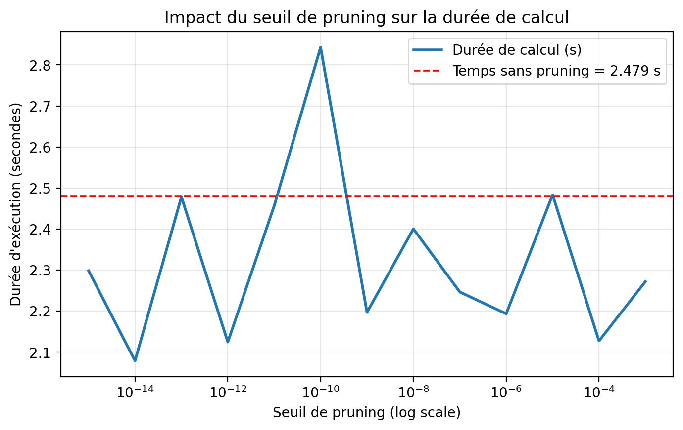
TEST PRUNING
Seuil | Prix Tree
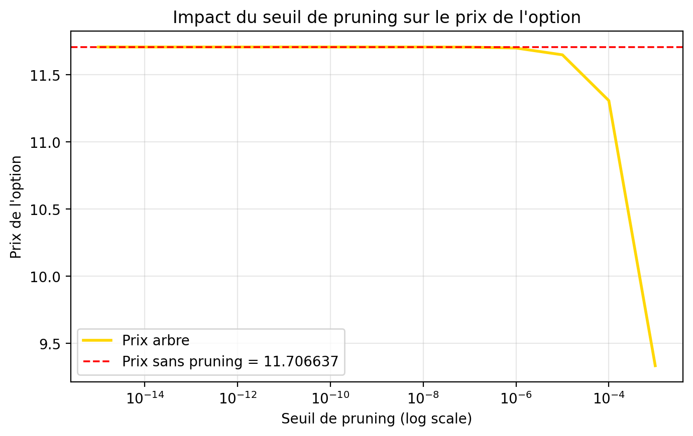
Lancer Test Pruning
0.0001 | 11.307276984 | 2.1274733543
1.00E-05 | 11.648276 | 2.483
1.00E-06 | 11.698815 | 2.194
1.00E-07 | 11.705639 | 2.247
1.00E-08 | 11.706515 | 2.400
1.00E-09 | 11.706622 | 2.197
1.00E-10 | 11.706635 | 2.843
1.00E-11 | 11.706637 | 2.457
1.00E-12 | 11.706637 | 2.125
1.00E-13 | 11.706637 | 2.478
1.00E-14 | 11.706637 | 2.079
1.00E-15 | 11.706637 | 2.298
1.00E-14 | 11.706637 | 2.461
1.00E-15 | 11.706637 | 2.163

Test Convergence
TEST CONVERGENCE : PYTHON vs VBA

Convergence des prix (Tree vs Black-Scholes)
VBA |  |  |  |  | PYTHON
N | Prix Tree | Prix BS | (Tree - BS) * N | Tree Error | N | Prix Tree | Prix BS | (Tree - BS) x N | Tree Error | N | (Tree - BS) x N | N | Tree Error
1 | 11.005083147 | 13.292505067 | -2.2874219199 | 5.0738420634 | 1 | 11.005083147 | 13.292505067 | -2.2874219199 | 5.0738420634 | 1 | -2.2874219199 | 1 | 5.0738420634
2 | 12.255850694 | 13.292505067 | -2.0733087453 | 2.3589062303 | 2 | 12.255850694 | 13.292505067 | -2.0733087453 | 2.3589062303 | 2 | -2.0733087453 | 2 | 2.3589062303
3 | 12.728532139 | 13.292505067 | -1.6919187832 | 1.5349831461 | 3 | 12.728532139 | 13.292505067 | -1.6919187832 | 1.5349831461 | 3 | -1.6919187832 | 3 | 1.5349831461
4 | 12.948520861 | 13.292505067 | -1.3759368242 | 1.1373916214 | 4 | 12.948520861 | 13.292505067 | -1.3759368242 | 1.1373916214 | 4 | -1.3759368242 | 4 | 1.1373916214
5 | 13.066847832 | 13.292505067 | -1.1282861732 | 0.90333342199 | 5 | 13.066847832 | 13.292505067 | -1.1282861732 | 0.90333342199 | 5 | -1.1282861732 | 5 | 0.90333342199
6 | 13.137778311 | 13.292505067 | -0.92836053781 | 0.74914511387 | 6 | 13.137778311 | 13.292505067 | -0.92836053781 | 0.74914511387 | 6 | -0.92836053781 | 6 | 0.74914511387
7 | 13.183860397 | 13.292505067 | -0.76051268703 | 0.63990975604 | 7 | 13.183860397 | 13.292505067 | -0.76051268703 | 0.63990975604 | 7 | -0.76051268703 | 7 | 0.63990975604
8 | 13.215624908 | 13.292505067 | -0.6150412669 | 0.55847221479 | 8 | 13.215624908 | 13.292505067 | -0.6150412669 | 0.55847221479 | 8 | -0.6150412669 | 8 | 0.55847221479
9 | 13.238500148 | 13.292505067 | -0.48604426601 | 0.49542046995 | 9 | 13.238483121 | 13.292505067 | -0.4861975083 | 0.49542046995 | 9 | -0.4861975083 | 9 | 0.49542046995
10 | 13.25552506 | 13.292505067 | -0.36980006573 | 0.44516028923 | 10 | 13.255509033 | 13.292505067 | -0.36996034238 | 0.44516028923 | 10 | -0.36996034238 | 10 | 0.44516028923
11 | 13.268520164 | 13.292505067 | -0.26383392888 | 0.40415783019 | 11 | 13.26848785 | 13.292505067 | -0.26418938148 | 0.40415783019 | 11 | -0.26418938148 | 11 | 0.40415783019
12 | 13.278637579 | 13.292505067 | -0.16640985736 | 0.3700711051 | 12 | 13.278606823 | 13.292505067 | -0.16677892874 | 0.3700711051 | 12 | -0.16677892874 | 12 | 0.3700711051
13 | 13.286639527 | 13.292505067 | -0.076252020566 | 0.34128660957 | 13 | 13.286598423 | 13.292505067 | -0.07678636731 | 0.34128660957 | 13 | -0.07678636731 | 13 | 0.34128660957
14 | 13.293048886 | 13.292505067 | 0.0076134612099 | 0.3166565256 | 14 | 13.29300946 | 13.292505067 | 0.0070615011808 | 0.3166565256 | 14 | 0.0070615011808 | 14 | 0.3166565256
15 | 13.298235249 | 13.292505067 | 0.085952726092 | 0.29534202791 | 15 | 13.298190494 | 13.292505067 | 0.085281405718 | 0.29534202791 | 15 | 0.085281405718 | 15 | 0.29534202791
16 | 13.302466511 | 13.292505067 | 0.15938311343 | 0.27671586786 | 16 | 13.302402663 | 13.292505067 | 0.1583615457 | 0.27671586786 | 16 | 0.1583615457 | 16 | 0.27671586786
17 | 13.305941054 | 13.292505067 | 0.22841178436 | 0.260299625 | 17 | 13.305879338 | 13.292505067 | 0.22736261437 | 0.260299625 | 17 | 0.22736261437 | 17 | 0.260299625
18 | 13.308808515 | 13.292505067 | 0.29346206978 | 0.2457220392 | 18 | 13.308740491 | 13.292505067 | 0.29223763435 | 0.2457220392 | 18 | 0.29223763435 | 18 | 0.2457220392
19 | 13.311183597 | 13.292505067 | 0.35489207121 | 0.23269059915 | 19 | 13.311096215 | 13.292505067 | 0.35323181498 | 0.23269059915 | 19 | 0.35323181498 | 19 | 0.23269059915
20 | 13.313155476 | 13.292505067 | 0.41300817393 | 0.2209717148 | 20 | 13.313070558 | 13.292505067 | 0.41130981777 | 0.2209717148 | 20 | 0.41130981777 | 20 | 0.2209717148
21 | 13.314794357 | 13.292505067 | 0.46807510337 | 0.21037659313 | 21 | 13.314704212 | 13.292505067 | 0.46618204353 | 0.21037659313 | 21 | 0.46618204353 | 21 | 0.21037659313
22 | 13.316156138 | 13.292505067 | 0.52032356309 | 0.20075099091 | 22 | 13.316050205 | 13.292505067 | 0.51799303786 | 0.20075099091 | 22 | 0.51799303786 | 22 | 0.20075099091
23 | 13.317285769 | 13.292505067 | 0.56995613863 | 0.19196765719 | 23 | 13.317194146 | 13.292505067 | 0.56784882188 | 0.19196765719 | 23 | 0.56784882188 | 23 | 0.19196765719
24 | 13.318219731 | 13.292505067 | 0.61715193103 | 0.18392067639 | 24 | 13.318124102 | 13.292505067 | 0.61485685017 | 0.18392067639 | 24 | 0.61485685017 | 24 | 0.18392067639
25 | 13.318987877 | 13.292505067 | 0.66207024221 | 0.17652117678 | 25 | 13.31888037 | 13.292505067 | 0.65938258574 | 0.17652117678 | 25 | 0.65938258574 | 25 | 0.17652117678
26 | 13.319614818 | 13.292505067 | 0.70485354146 | 0.16969403479 | 26 | 13.319509615 | 13.292505067 | 0.70211824365 | 0.16969403479 | 26 | 0.70211824365 | 26 | 0.16969403479
27 | 13.320120988 | 13.292505067 | 0.74562987885 | 0.16337531551 | 27 | 13.320013587 | 13.292505067 | 0.74273004751 | 0.16337531551 | 27 | 0.74273004751 | 27 | 0.16337531551
28 | 13.320523455 | 13.292505067 | 0.78451486732 | 0.1575102645 | 28 | 13.320408374 | 13.292505067 | 0.78129258976 | 0.1575102645 | 28 | 0.78129258976 | 28 | 0.1575102645
29 | 13.320836561 | 13.292505067 | 0.82161332509 | 0.15205171711 | 29 | 13.320716291 | 13.292505067 | 0.81812550546 | 0.15205171711 | 29 | 0.81812550546 | 29 | 0.15205171711
30 | 13.321072422 | 13.292505067 | 0.85702064716 | 0.1469588275 | 30 | 13.320954377 | 13.292505067 | 0.85347931358 | 0.1469588275 | 30 | 0.85347931358 | 30 | 0.1469588275
31 | 13.321241324 | 13.292505067 | 0.89082395925 | 0.14219604469 | 31 | 13.321120665 | 13.292505067 | 0.88708355517 | 0.14219604469 | 31 | 0.88708355517 | 31 | 0.14219604469
32 | 13.321352039 | 13.292505067 | 0.92310309475 | 0.13773228161 | 32 | 13.321232281 | 13.292505067 | 0.91927085345 | 0.13773228161 | 32 | 0.91927085345 | 32 | 0.13773228161
(Tree - BS) * N
33 | 13.32141208 | 13.292505067 | 0.95393142741 | 0.13354023573 | 33 | 13.321304296 | 13.292505067 | 0.95037457061 | 0.13354023573 | 33 | 0.95037457061 | 33 | 0.13354023573
34 | 13.321427908 | 13.292505067 | 0.98337658483 | 0.1295958302 | 34 | 13.321318799 | 13.292505067 | 0.97966688421 | 0.1295958302 | 34 | 0.97966688421 | 34 | 0.1295958302
35 | 13.321405097 | 13.292505067 | 1.0115010631 | 0.12587775115 | 35 | 13.321291235 | 13.292505067 | 1.0075158753 | 0.12587775115 | 35 | 1.0075158753 | 35 | 0.12587775115
36 | 13.321348477 | 13.292505067 | 1.0383627592 | 0.12236706237 | 36 | 13.321225809 | 13.292505067 | 1.0339467033 | 0.12236706237 | 36 | 1.0339467033 | 36 | 0.12236706237
37 | 13.321262241 | 13.292505067 | 1.0640154337 | 0.1190468828 | 37 | 13.321125807 | 13.292505067 | 1.0589673748 | 0.1190468828 | 37 | 1.0589673748 | 37 | 0.1190468828
38 | 13.321150044 | 13.292505067 | 1.0885091153 | 0.11590211507 | 38 | 13.321015594 | 13.292505067 | 1.0834000126 | 0.11590211507 | 38 | 1.0834000126 | 38 | 0.11590211507
39 | 13.321015079 | 13.292505067 | 1.1118904556 | 0.11291921599 | 39 | 13.320878701 | 13.292505067 | 1.1065717136 | 0.11291921599 | 39 | 1.1065717136 | 39 | 0.11291921599
40 | 13.320860143 | 13.292505067 | 1.1342030411 | 0.11008600156 | 40 | 13.32072719 | 13.292505067 | 1.1288849084 | 0.11008600156 | 40 | 1.1288849084 | 40 | 0.11008600156
41 | 13.320687693 | 13.292505067 | 1.1554876698 | 0.10739148064 | 41 | 13.320543575 | 13.292505067 | 1.149578835 | 0.10739148064 | 41 | 1.149578835 | 41 | 0.10739148064
42 | 13.320499891 | 13.292505067 | 1.1757825953 | 0.10482571247 | 42 | 13.320357661 | 13.292505067 | 1.1698089375 | 0.10482571247 | 42 | 1.1698089375 | 42 | 0.10482571247
43 | 13.320298642 | 13.292505067 | 1.1951237446 | 0.10237968412 | 43 | 13.320155122 | 13.292505067 | 1.1889523819 | 0.10237968412 | 43 | 1.1889523819 | 43 | 0.10237968412
44 | 13.320085633 | 13.292505067 | 1.2135449125 | 0.10004520469 | 44 | 13.31993773 | 13.292505067 | 1.2070371916 | 0.10004520469 | 44 | 1.2070371916 | 44 | 0.10004520469
45 | 13.319862354 | 13.292505067 | 1.2310779354 | 0.097814813704 | 45 | 13.319706749 | 13.292505067 | 1.2240756872 | 0.097814813704 | 45 | 1.2240756872 | 45 | 0.097814813704
46 | 13.319630129 | 13.292505067 | 1.2477528468 | 0.095681701448 | 46 | 13.319463068 | 13.292505067 | 1.2400680438 | 0.095681701448 | 46 | 1.2400680438 | 46 | 0.095681701448
47 | 13.319390131 | 13.292505067 | 1.2635980179 | 0.093639639548 | 47 | 13.319225023 | 13.292505067 | 1.2558379274 | 0.093639639548 | 47 | 1.2558379274 | 47 | 0.093639639548
48 | 13.319143406 | 13.292505067 | 1.2786402843 | 0.091682920216 | 48 | 13.318977088 | 13.292505067 | 1.2706570193 | 0.091682920216 | 48 | 1.2706570193 | 48 | 0.091682920216
49 | 13.318890884 | 13.292505067 | 1.2929050596 | 0.089806302981 | 49 | 13.318728377 | 13.292505067 | 1.2849422143 | 0.089806302981 | 49 | 1.2849422143 | 49 | 0.089806302981
50 | 13.318633396 | 13.292505067 | 1.3064164397 | 0.08800496782 | 50 | 13.318462744 | 13.292505067 | 1.2978838734 | 0.08800496782 | 50 | 1.2978838734 | 50 | 0.08800496782
51 | 13.318371681 | 13.292505067 | 1.3191972966 | 0.086274473821 | 51 | 13.318202859 | 13.292505067 | 1.3105873922 | 0.086274473821 | 51 | 1.3105873922 | 51 | 0.086274473821
52 | 13.318106401 | 13.292505067 | 1.3312693638 | 0.084610722628 | 52 | 13.31793706 | 13.292505067 | 1.3224636697 | 0.084610722628 | 52 | 1.3224636697 | 52 | 0.084610722628
53 | 13.317838148 | 13.292505067 | 1.3426533146 | 0.083009926038 | 53 | 13.317666096 | 13.292505067 | 1.3335345572 | 0.083009926038 | 53 | 1.3335345572 | 53 | 0.083009926038
54 | 13.317567453 | 13.292505067 | 1.3533688333 | 0.081468577209 | 54 | 13.317390436 | 13.292505067 | 1.3438099465 | 0.081468577209 | 54 | 1.3438099465 | 54 | 0.081468577209
55 | 13.317294788 | 13.292505067 | 1.36343468 | 0.079983425007 | 55 | 13.317110365 | 13.292505067 | 1.3532914102 | 0.079983425007 | 55 | 1.3532914102 | 55 | 0.079983425007
56 | 13.31702058 | 13.292505067 | 1.3728687509 | 0.078551451124 | 56 | 13.316826028 | 13.292505067 | 1.3619738227 | 0.078551451124 | 56 | 1.3619738227 | 56 | 0.078551451124
57 | 13.31674521 | 13.292505067 | 1.3816881329 | 0.077169849599 | 57 | 13.316552521 | 13.292505067 | 1.3707049006 | 0.077169849599 | 57 | 1.3707049006 | 57 | 0.077169849599
58 | 13.316469018 | 13.292505067 | 1.389909154 | 0.075836008468 | 58 | 13.316275521 | 13.292505067 | 1.3786863398 | 0.075836008468 | 58 | 1.3786863398 | 58 | 0.075836008468
59 | 13.316192311 | 13.292505067 | 1.39754743 | 0.074547493282 | 59 | 13.316000902 | 13.292505067 | 1.3862543007 | 0.074547493282 | 59 | 1.3862543007 | 59 | 0.074547493282
60 | 13.315915365 | 13.292505067 | 1.4046179071 | 0.073302032279 | 60 | 13.315724843 | 13.292505067 | 1.3931865623 | 0.073302032279 | 60 | 1.3931865623 | 60 | 0.073302032279
61 | 13.315638426 | 13.292505067 | 1.4111349016 | 0.072097503021 | 61 | 13.315444289 | 13.292505067 | 1.3992925578 | 0.072097503021 | 61 | 1.3992925578 | 61 | 0.072097503021
62 | 13.315361714 | 13.292505067 | 1.4171121368 | 0.070931920316 | 62 | 13.315169285 | 13.292505067 | 1.405181508 | 0.070931920316 | 62 | 1.405181508 | 62 | 0.070931920316
63 | 13.315085428 | 13.292505067 | 1.4225627763 | 0.069803425309 | 63 | 13.314892417 | 13.292505067 | 1.4104030823 | 0.069803425309 | 63 | 1.4104030823 | 63 | 0.069803425309
64 | 13.314809746 | 13.292505067 | 1.4274994562 | 0.068710275583 | 64 | 13.314614146 | 13.292505067 | 1.4149810528 | 0.068710275583 | 64 | 1.4149810528 | 64 | 0.068710275583
Tree error (borne) en fonction de N
65 | 13.314534826 | 13.292505067 | 1.4319343139 | 0.067650836187 | 65 | 13.314334693 | 13.292505067 | 1.4189257223 | 0.067650836187 | 65 | 1.4189257223 | 65 | 0.067650836187
66 | 13.31426081 | 13.292505067 | 1.4358790153 | 0.066623571474 | 66 | 13.314054145 | 13.292505067 | 1.4222391306 | 0.066623571474 | 66 | 1.4222391306 | 66 | 0.066623571474
67 | 13.313987825 | 13.292505067 | 1.4393447802 | 0.065627037675 | 67 | 13.313772493 | 13.292505067 | 1.4249175209 | 0.065627037675 | 67 | 1.4249175209 | 67 | 0.065627037675
68 | 13.313715985 | 13.292505067 | 1.4423424056 | 0.064659876129 | 68 | 13.313502377 | 13.292505067 | 1.4278170628 | 0.064659876129 | 68 | 1.4278170628 | 68 | 0.064659876129
69 | 13.31344539 | 13.292505067 | 1.4448822885 | 0.063720807104 | 69 | 13.313231261 | 13.292505067 | 1.4301073666 | 0.063720807104 | 69 | 1.4301073666 | 69 | 0.063720807104
70 | 13.31317613 | 13.292505067 | 1.4469744453 | 0.062808624146 | 70 | 13.312959548 | 13.292505067 | 1.4318136469 | 0.062808624146 | 70 | 1.4318136469 | 70 | 0.062808624146
71 | 13.312908286 | 13.292505067 | 1.4486285319 | 0.061922188909 | 71 | 13.312687417 | 13.292505067 | 1.4329468934 | 0.061922188909 | 71 | 1.4329468934 | 71 | 0.061922188909
72 | 13.312641926 | 13.292505067 | 1.4498538613 | 0.061060426413 | 72 | 13.312414924 | 13.292505067 | 1.4335096987 | 0.061060426413 | 72 | 1.4335096987 | 72 | 0.061060426413
73 | 13.312377114 | 13.292505067 | 1.45065942 | 0.060222320702 | 73 | 13.31214204 | 13.292505067 | 1.4334990518 | 0.060222320702 | 73 | 1.4334990518 | 73 | 0.060222320702
74 | 13.312113903 | 13.292505067 | 1.4510538852 | 0.05940691084 | 74 | 13.311885238 | 13.292505067 | 1.4341326866 | 0.05940691084 | 74 | 1.4341326866 | 74 | 0.05940691084
75 | 13.311852342 | 13.292505067 | 1.4510456379 | 0.058613287241 | 75 | 13.311623222 | 13.292505067 | 1.4338616311 | 0.058613287241 | 75 | 1.4338616311 | 75 | 0.058613287241
76 | 13.311592472 | 13.292505067 | 1.4506427778 | 0.057840588285 | 76 | 13.311361092 | 13.292505067 | 1.4330579247 | 0.057840588285 | 76 | 1.4330579247 | 76 | 0.057840588285
77 | 13.311334328 | 13.292505067 | 1.4498531363 | 0.057087997192 | 77 | 13.311099016 | 13.292505067 | 1.4317340735 | 0.057087997192 | 77 | 1.4317340735 | 77 | 0.057087997192
78 | 13.311077942 | 13.292505067 | 1.4486842886 | 0.056354739148 | 78 | 13.310842096 | 13.292505067 | 1.4302882896 | 0.056354739148 | 78 | 1.4302882896 | 78 | 0.056354739148
79 | 13.31082334 | 13.292505067 | 1.4471435654 | 0.055640078642 | 79 | 13.31057979 | 13.292505067 | 1.4279031073 | 0.055640078642 | 79 | 1.4279031073 | 79 | 0.055640078642
80 | 13.310570543 | 13.292505067 | 1.4452380637 | 0.054943317004 | 80 | 13.310328643 | 13.292505067 | 1.4258860544 | 0.054943317004 | 80 | 1.4258860544 | 80 | 0.054943317004
81 | 13.310319569 | 13.292505067 | 1.4429746576 | 0.054263790129 | 81 | 13.310077367 | 13.292505067 | 1.4233563516 | 0.054263790129 | 81 | 1.4233563516 | 81 | 0.054263790129
82 | 13.310070433 | 13.292505067 | 1.4403600069 | 0.053600866363 | 82 | 13.30982631 | 13.292505067 | 1.4203419024 | 0.053600866363 | 82 | 1.4203419024 | 82 | 0.053600866363
83 | 13.309823146 | 13.292505067 | 1.437400568 | 0.052953944547 | 83 | 13.309579407 | 13.292505067 | 1.4171702522 | 0.052953944547 | 83 | 1.4171702522 | 83 | 0.052953944547
84 | 13.309577717 | 13.292505067 | 1.4341026006 | 0.052322452198 | 84 | 13.309329078 | 13.292505067 | 1.4132169627 | 0.052322452198 | 84 | 1.4132169627 | 84 | 0.052322452198
85 | 13.309334151 | 13.292505067 | 1.4304721778 | 0.05170584382 | 85 | 13.309079135 | 13.292505067 | 1.4087957968 | 0.05170584382 | 85 | 1.4087957968 | 85 | 0.05170584382
86 | 13.309092453 | 13.292505067 | 1.4265151923 | 0.05110359933 | 86 | 13.308839041 | 13.292505067 | 1.4047217503 | 0.05110359933 | 86 | 1.4047217503 | 86 | 0.05110359933
87 | 13.308852623 | 13.292505067 | 1.4222373651 | 0.050515222597 | 87 | 13.308599139 | 13.292505067 | 1.4001842541 | 0.050515222597 | 87 | 1.4001842541 | 87 | 0.050515222597
88 | 13.308614661 | 13.292505067 | 1.4176442513 | 0.049940240079 | 88 | 13.308359708 | 13.292505067 | 1.395208435 | 0.049940240079 | 88 | 1.395208435 | 88 | 0.049940240079
89 | 13.308378564 | 13.292505067 | 1.4127412477 | 0.049378199552 | 89 | 13.308120867 | 13.292505067 | 1.3898062083 | 0.049378199552 | 89 | 1.3898062083 | 89 | 0.049378199552
90 | 13.308144329 | 13.292505067 | 1.4075335985 | 0.048828668922 | 90 | 13.307882646 | 13.292505067 | 1.3839821226 | 0.048828668922 | 90 | 1.3839821226 | 90 | 0.048828668922
91 | 13.30791195 | 13.292505067 | 1.4020264012 | 0.048291235118 | 91 | 13.307645025 | 13.292505067 | 1.3777362003 | 0.048291235118 | 91 | 1.3777362003 | 91 | 0.048291235118
92 | 13.307681421 | 13.292505067 | 1.396224613 | 0.047765503058 | 92 | 13.307411623 | 13.292505067 | 1.3714031366 | 0.047765503058 | 92 | 1.3714031366 | 92 | 0.047765503058
93 | 13.307452734 | 13.292505067 | 1.3901330553 | 0.047251094679 | 93 | 13.307184502 | 13.292505067 | 1.3651874538 | 0.047251094679 | 93 | 1.3651874538 | 93 | 0.047251094679
94 | 13.30722588 | 13.292505067 | 1.3837564195 | 0.046747648029 | 94 | 13.306957532 | 13.292505067 | 1.3585316946 | 0.046747648029 | 94 | 1.3585316946 | 94 | 0.046747648029
95 | 13.307000849 | 13.292505067 | 1.3770992713 | 0.046254816423 | 95 | 13.306731016 | 13.292505067 | 1.3514651612 | 0.046254816423 | 95 | 1.3514651612 | 95 | 0.046254816423
96 | 13.30677763 | 13.292505067 | 1.3701660557 | 0.045772267638 | 96 | 13.306505089 | 13.292505067 | 1.3440021387 | 0.045772267638 | 96 | 1.3440021387 | 96 | 0.045772267638
97 | 13.306556212 | 13.292505067 | 1.3629611018 | 0.045299683175 | 97 | 13.306279796 | 13.292505067 | 1.3361486891 | 0.045299683175 | 97 | 1.3361486891 | 97 | 0.045299683175
98 | 13.306336583 | 13.292505067 | 1.3554886258 | 0.044836757554 | 98 | 13.306055128 | 13.292505067 | 1.3279059671 | 0.044836757554 | 98 | 1.3279059671 | 98 | 0.044836757554
99 | 13.306118731 | 13.292505067 | 1.3477527369 | 0.044383197653 | 99 | 13.305831046 | 13.292505067 | 1.319271904 | 0.044383197653 | 99 | 1.319271904 | 99 | 0.044383197653
100 | 13.305902641 | 13.292505067 | 1.339757439 | 0.043938722095 | 100 | 13.305616507 | 13.292505067 | 1.3111440344 | 0.043938722095 | 100 | 1.3111440344 | 100 | 0.043938722095

Test Vitesse
TEST VITESSE : AVEC / SANS PRUNING & VBA / PYTHON & RECURSIF / BACKWARD

SANS PRUNING
 | Python Rec | VBA Rec | Python Back | VBA Back
0 | 0.015625 | 0.21404290199 | 0.015625 | 0.000001
0 | 0.0390625 | 0.21404290199 | 0.03125 | 0.000001
0 | 0.0859375 | 0.21404290199 | 0.046875 | 0.000001
0 | 0.0859375 | 0.21404290199 | 0.0625 | 0.000001
0 | 0.1015625 | 0.21404290199 | 0.0703125 | 0.000001
0 | 0.1484375 | 0.00052356719971 | 0.09375 | 0.000001
0.0005099773407 | 0.15625 | 0.00052356719971 | 0.1484375 | 0.000001
0 | 0.15625 | 0.00050950050354 | 0.1484375 | 0.000001
0 | 0.15625 | 0.00051093101501 | 0.171875 | 0.000001
0.00051212310791 | 0.1953125 | 0.00051093101501 | 0.15625 | 0.000001
0.00050759315491 | 0.21875 | 0.00051045417786 | 0.1875 | 0.000001
0.00050592422485 | 0.3671875 | 0.00051045417786 | 0.203125 | 0.000001
0.00050663948059 | 0.3359375 | 0.00051045417786 | 0.171875 | 0.000001
0.00050926208496 | 0.265625 | 0.00051307678223 | 0.2109375 | 0.000001
0.0005087852478 | 0.2734375 | 0.0010330677032 | 0.2109375 | 0.000001
0.0010125637054 | 0.2890625 | 0.00050902366638 | 0.2265625 | 0.000001
0.0010621547699 | 0.34375 | 0.0010159015656 | 0.234375 | 0.000001
0.0015339851379 | 0.328125 | 0.0015110969543 | 0.328125 | 0.000001
0.0015270709991 | 0.390625 | 0.0015254020691 | 0.28125 | 0.000001
0.0010137557983 | 0.375 | 0.001532793045 | 0.3203125 | 0.000001
0.0020754337311 | 0.375 | 0.0020296573639 | 0.328125 | 0.000001
0.0025651454926 | 0.359375 | 0.0015244483948 | 0.3359375 | 0.000001
0.0025470256805 | 0.40625 | 0.0015592575073 | 0.34375 | 0.000001
0.0025596618652 | 0.3984375 | 0.0020358562469 | 0.390625 | 0.000001
0.0025873184204 | 0.3984375 | 0.0025827884674 | 0.3828125 | 0.000001
0.0030763149261 | 0.4140625 | 0.0025806427002 | 0.3984375 | 0.000001
0.0030446052551 | 0.4609375 | 0.002108335495 | 0.453125 | 0.000001
0.0025527477264 | 0.4453125 | 0.0020391941071 | 0.421875 | 0.000001
0.0035943984985 | 0.5078125 | 0.0030434131622 | 0.4921875 | 0.000001
0.0035974979401 | 0.609375 | 0.0035328865051 | 0.40625 | 0.000001
0.0030403137207 | 0.546875 | 0.0020279884338 | 0.421875 | 0.000001
0.0041515827179 | 0.5 | 0.0030794143677 | 0.40625 | 0.000001
0.0051910877228 | 0.515625 | 0.0036115646362 | 0.40625 | 0.000001
0.0055713653564 | 0.53125 | 0.004460811615 | 0.5390625 | 0.000001
0.0056083202362 | 0.53125 | 0.0047166347504 | 0.5546875 | 0.000001
0.005987405777 | 0.578125 | 0.0046122074127 | 0.5 | 0.000001
0.0061621665955 | 0.625 | 0.0040781497955 | 0.515625 | 0.000001
0.0061821937561 | 0.6796875 | 0.0051066875458 | 0.5234375 | 0.000001
0.0071606636047 | 0.7890625 | 0.0050950050354 | 0.578125 | 0.000001
0.0082015991211 | 0.53125 | 0.0052006244659 | 0.5703125 | 0.000001
0.0076816082001 | 0.5546875 | 0.0061492919922 | 0.5859375 | 0.000001
0.0071749687195 | 0.6328125 | 0.0040693283081 | 0.609375 | 0.000001
0.0097622871399 | 0.6171875 | 0.0055694580078 | 0.6796875 | 0.000001
0.0061197280884 | 0.6328125 | 0.0071678161621 | 0.703125 | 0.000001
0.009688615799 | 0.6640625 | 0.0069279670715 | 0.78125 | 0.000001
0.0097658634186 | 0.8203125 | 0.0071587562561 | 0.7421875 | 0.000001
0.010296583176 | 0.8203125 | 0.007643699646 | 0.71875 | 0.000001
0.011294603348 | 0.828125 | 0.0074260234833 | 0.7421875 | 0.000001
0.010297060013 | 0.8671875 | 0.008781671524 | 0.890625 | 0.000001
0.013091564178 | 0.78125 | 0.0066184997559 | 0.875 | 0.000001
AVEC PRUNING
 | Python Rec | VBA Rec | Python Back | VBA Back
1 | 0.0005099773407 | 0.015625 | 0.00051736831665 | 0.0078125
2 | 0.0005099773407 | 0.046875 | 0.00051736831665 | 0.03125
3 | 0.0005099773407 | 0.046875 | 0.00051736831665 | 0.0390625
4 | 0.0005099773407 | 0.0546875 | 0.00051736831665 | 0.046875
5 | 0.0005099773407 | 0.0859375 | 0.00051736831665 | 0.0625
6 | 0.0005099773407 | 0.0859375 | 0.00051736831665 | 0.09375
7 | 0.0005099773407 | 0.15625 | 0.00051736831665 | 0.09375
8 | 0.00050783157349 | 0.1171875 | 0.00051736831665 | 0.1015625
9 | 0.00050783157349 | 0.140625 | 0.00051259994507 | 0.1171875
10 | 0.00050783157349 | 0.1640625 | 0.00050806999207 | 0.140625
11 | 0.0005087852478 | 0.1640625 | 0.00050806999207 | 0.140625
12 | 0.00050449371338 | 0.2109375 | 0.00050806999207 | 0.1484375
13 | 0.00050759315491 | 0.1640625 | 0.00050806999207 | 0.1796875
14 | 0.00050950050354 | 0.1796875 | 0.00051116943359 | 0.1953125
15 | 0.00050783157349 | 0.203125 | 0.00050783157349 | 0.2109375
16 | 0.0010251998901 | 0.21875 | 0.00054597854614 | 0.2265625
17 | 0.0010130405426 | 0.2421875 | 0.0005054473877 | 0.2109375
18 | 0.001708984375 | 0.21875 | 0.0010313987732 | 0.21875
19 | 0.0015215873718 | 0.265625 | 0.0010154247284 | 0.25
20 | 0.0015254020691 | 0.28125 | 0.0010268688202 | 0.2890625
21 | 0.0020294189453 | 0.265625 | 0.0015180110931 | 0.2734375
22 | 0.0015649795532 | 0.28125 | 0.0010254383087 | 0.296875
23 | 0.0020318031311 | 0.3125 | 0.0020513534546 | 0.3359375
24 | 0.0025472640991 | 0.3515625 | 0.0020363330841 | 0.3359375
25 | 0.00257563591 | 0.3515625 | 0.0025508403778 | 0.375
26 | 0.0031752586365 | 0.40625 | 0.0025722980499 | 0.4296875
27 | 0.0030615329742 | 0.390625 | 0.002548456192 | 0.40625
28 | 0.002551317215 | 0.4453125 | 0.0020372867584 | 0.390625
29 | 0.0040848255157 | 0.390625 | 0.0030510425568 | 0.421875
30 | 0.0045459270477 | 0.484375 | 0.0030307769775 | 0.5625
31 | 0.0036704540253 | 0.46875 | 0.0020296573639 | 0.546875
32 | 0.0044527053833 | 0.4921875 | 0.002555847168 | 0.6015625
33 | 0.0051400661469 | 0.515625 | 0.003885269165 | 0.5546875
34 | 0.0055634975433 | 0.5546875 | 0.0040829181671 | 0.5
35 | 0.0051004886627 | 0.5078125 | 0.004115819931 | 0.5859375
36 | 0.0061147212982 | 0.546875 | 0.0045850276947 | 0.625
37 | 0.0070261955261 | 0.546875 | 0.0045917034149 | 0.5078125
38 | 0.0066871643066 | 0.578125 | 0.0035746097565 | 0.46875
39 | 0.0065417289734 | 0.5859375 | 0.0050930976868 | 0.484375
40 | 0.0066628456116 | 0.6796875 | 0.006231546402 | 0.5
41 | 0.005145072937 | 0.78125 | 0.0036215782166 | 0.515625
42 | 0.0066385269165 | 0.859375 | 0.0052943229675 | 0.53125
43 | 0.0082228183746 | 1.03125 | 0.006157875061 | 0.65625
44 | 0.0071616172791 | 0.9453125 | 0.0030493736267 | 0.6796875
45 | 0.0092666149139 | 0.71875 | 0.0066618919373 | 0.609375
46 | 0.094693183899 | 0.8359375 | 0.0071902275085 | 0.6640625
47 | 0.0089528560638 | 0.78125 | 0.0071501731873 | 0.9140625
48 | 0.01161646843 | 0.6953125 | 0.0076534748077 | 1.1328125
49 | 0.010231733322 | 0.6640625 | 0.0081241130829 | 1.09375
50 | 0.012838363647 | 0.6953125 | 0.0090770721436 | 1.09375
 | SANS PRUNING |  |  |  |  | AVEC PRUNING
 | N | Python Rec | VBA Rec | Python Back | VBA Back | N | Python Rec | VBA Rec | Python Back | VBA Back
 | 1 | 0 | 0.015625 | 0.21404290199 | 0.015625 | 1 | 0 | 0.015625 | 0 | 0.0078125
 | 2 | 0 | 0.0390625 | 0 | 0.03125 | 2 | 0 | 0.046875 | 0 | 0.03125
 | 3 | 0 | 0.0859375 | 0 | 0.046875 | 3 | 0 | 0.046875 | 0 | 0.0390625
 | 4 | 0 | 0.0859375 | 0 | 0.0625 | 4 | 0 | 0.0546875 | 0.00051736831665 | 0.046875
 | 5 | 0 | 0.1015625 | 0 | 0.0703125 | 5 | 0 | 0.0859375 | 0 | 0.0625
 | 6 | 0 | 0.1484375 | 0.00052356719971 | 0.09375 | 6 | 0.0005099773407 | 0.0859375 | 0 | 0.09375
 | 7 | 0.0005099773407 | 0.15625 | 0 | 0.1484375 | 7 | 0 | 0.15625 | 0 | 0.09375
 | 8 | 0 | 0.15625 | 0.00050950050354 | 0.1484375 | 8 | 0.00050783157349 | 0.1171875 | 0 | 0.1015625
 | 9 | 0 | 0.15625 | 0.00051093101501 | 0.171875 | 9 | 0 | 0.140625 | 0.00051259994507 | 0.1171875
 | 10 | 0.00051212310791 | 0.1953125 | 0 | 0.15625 | 10 | 0 | 0.1640625 | 0.00050806999207 | 0.140625
 | 11 | 0.00050759315491 | 0.21875 | 0.00051045417786 | 0.1875 | 11 | 0.0005087852478 | 0.1640625 | 0 | 0.140625
 | 12 | 0.00050592422485 | 0.3671875 | 0.00051045417786 | 0.203125 | 12 | 0.00050449371338 | 0.2109375 | 0 | 0.1484375
 | 13 | 0.00050663948059 | 0.3359375 | 0 | 0.171875 | 13 | 0.00050759315491 | 0.1640625 | 0 | 0.1796875
 | 14 | 0.00050926208496 | 0.265625 | 0.00051307678223 | 0.2109375 | 14 | 0.00050950050354 | 0.1796875 | 0.00051116943359 | 0.1953125
 | 15 | 0.0005087852478 | 0.2734375 | 0.0010330677032 | 0.2109375 | 15 | 0.00050783157349 | 0.203125 | 0.00050783157349 | 0.2109375
 | 16 | 0.0010125637054 | 0.2890625 | 0.00050902366638 | 0.2265625 | 16 | 0.0010251998901 | 0.21875 | 0.00054597854614 | 0.2265625
 | 17 | 0.0010621547699 | 0.34375 | 0.0010159015656 | 0.234375 | 17 | 0.0010130405426 | 0.2421875 | 0.0005054473877 | 0.2109375
 | 18 | 0.0015339851379 | 0.328125 | 0.0015110969543 | 0.328125 | 18 | 0.001708984375 | 0.21875 | 0.0010313987732 | 0.21875
 | 19 | 0.0015270709991 | 0.390625 | 0.0015254020691 | 0.28125 | 19 | 0.0015215873718 | 0.265625 | 0.0010154247284 | 0.25
 | 20 | 0.0010137557983 | 0.375 | 0.001532793045 | 0.3203125 | 20 | 0.0015254020691 | 0.28125 | 0.0010268688202 | 0.2890625
 | 21 | 0.0020754337311 | 0.375 | 0.0020296573639 | 0.328125 | 21 | 0.0020294189453 | 0.265625 | 0.0015180110931 | 0.2734375
 | 22 | 0.0025651454926 | 0.359375 | 0.0015244483948 | 0.3359375 | 22 | 0.0015649795532 | 0.28125 | 0.0010254383087 | 0.296875
 | 23 | 0.0025470256805 | 0.40625 | 0.0015592575073 | 0.34375 | 23 | 0.0020318031311 | 0.3125 | 0.0020513534546 | 0.3359375
 | 24 | 0.0025596618652 | 0.3984375 | 0.0020358562469 | 0.390625 | 24 | 0.0025472640991 | 0.3515625 | 0.0020363330841 | 0.3359375
 | 25 | 0.0025873184204 | 0.3984375 | 0.0025827884674 | 0.3828125 | 25 | 0.00257563591 | 0.3515625 | 0.0025508403778 | 0.375
 | 26 | 0.0030763149261 | 0.4140625 | 0.0025806427002 | 0.3984375 | 26 | 0.0031752586365 | 0.40625 | 0.0025722980499 | 0.4296875
 | 27 | 0.0030446052551 | 0.4609375 | 0.002108335495 | 0.453125 | 27 | 0.0030615329742 | 0.390625 | 0.002548456192 | 0.40625
 | 28 | 0.0025527477264 | 0.4453125 | 0.0020391941071 | 0.421875 | 28 | 0.002551317215 | 0.4453125 | 0.0020372867584 | 0.390625
 | 29 | 0.0035943984985 | 0.5078125 | 0.0030434131622 | 0.4921875 | 29 | 0.0040848255157 | 0.390625 | 0.0030510425568 | 0.421875
 | 30 | 0.0035974979401 | 0.609375 | 0.0035328865051 | 0.40625 | 30 | 0.0045459270477 | 0.484375 | 0.0030307769775 | 0.5625
 | 31 | 0.0030403137207 | 0.546875 | 0.0020279884338 | 0.421875 | 31 | 0.0036704540253 | 0.46875 | 0.0020296573639 | 0.546875
 | 32 | 0.0041515827179 | 0.5 | 0.0030794143677 | 0.40625 | 32 | 0.0044527053833 | 0.4921875 | 0.002555847168 | 0.6015625
 | 33 | 0.0051910877228 | 0.515625 | 0.0036115646362 | 0.40625 | 33 | 0.0051400661469 | 0.515625 | 0.003885269165 | 0.5546875
 | 34 | 0.0055713653564 | 0.53125 | 0.004460811615 | 0.5390625 | 34 | 0.0055634975433 | 0.5546875 | 0.0040829181671 | 0.5
 | 35 | 0.0056083202362 | 0.53125 | 0.0047166347504 | 0.5546875 | 35 | 0.0051004886627 | 0.5078125 | 0.004115819931 | 0.5859375
 | 36 | 0.005987405777 | 0.578125 | 0.0046122074127 | 0.5 | 36 | 0.0061147212982 | 0.546875 | 0.0045850276947 | 0.625
 | 37 | 0.0061621665955 | 0.625 | 0.0040781497955 | 0.515625 | 37 | 0.0070261955261 | 0.546875 | 0.0045917034149 | 0.5078125
 | 38 | 0.0061821937561 | 0.6796875 | 0.0051066875458 | 0.5234375 | 38 | 0.0066871643066 | 0.578125 | 0.0035746097565 | 0.46875
 | 39 | 0.0071606636047 | 0.7890625 | 0.0050950050354 | 0.578125 | 39 | 0.0065417289734 | 0.5859375 | 0.0050930976868 | 0.484375
 | 40 | 0.0082015991211 | 0.53125 | 0.0052006244659 | 0.5703125 | 40 | 0.0066628456116 | 0.6796875 | 0.006231546402 | 0.5
 | 41 | 0.0076816082001 | 0.5546875 | 0.0061492919922 | 0.5859375 | 41 | 0.005145072937 | 0.78125 | 0.0036215782166 | 0.515625
 | 42 | 0.0071749687195 | 0.6328125 | 0.0040693283081 | 0.609375 | 42 | 0.0066385269165 | 0.859375 | 0.0052943229675 | 0.53125
 | 43 | 0.0097622871399 | 0.6171875 | 0.0055694580078 | 0.6796875 | 43 | 0.0082228183746 | 1.03125 | 0.006157875061 | 0.65625
 | 44 | 0.0061197280884 | 0.6328125 | 0.0071678161621 | 0.703125 | 44 | 0.0071616172791 | 0.9453125 | 0.0030493736267 | 0.6796875
 | 45 | 0.009688615799 | 0.6640625 | 0.0069279670715 | 0.78125 | 45 | 0.0092666149139 | 0.71875 | 0.0066618919373 | 0.609375
 | 46 | 0.0097658634186 | 0.8203125 | 0.0071587562561 | 0.7421875 | 46 | 0.094693183899 | 0.8359375 | 0.0071902275085 | 0.6640625
 | 47 | 0.010296583176 | 0.8203125 | 0.007643699646 | 0.71875 | 47 | 0.0089528560638 | 0.78125 | 0.0071501731873 | 0.9140625
 | 48 | 0.011294603348 | 0.828125 | 0.0074260234833 | 0.7421875 | 48 | 0.01161646843 | 0.6953125 | 0.0076534748077 | 1.1328125
 | 49 | 0.010297060013 | 0.8671875 | 0.008781671524 | 0.890625 | 49 | 0.010231733322 | 0.6640625 | 0.0081241130829 | 1.09375
 | 50 | 0.013091564178 | 0.78125 | 0.0066184997559 | 0.875 | 50 | 0.012838363647 | 0.6953125 | 0.0090770721436 | 1.09375

Test Sur Param
TEST SUR LES PARAMETRES

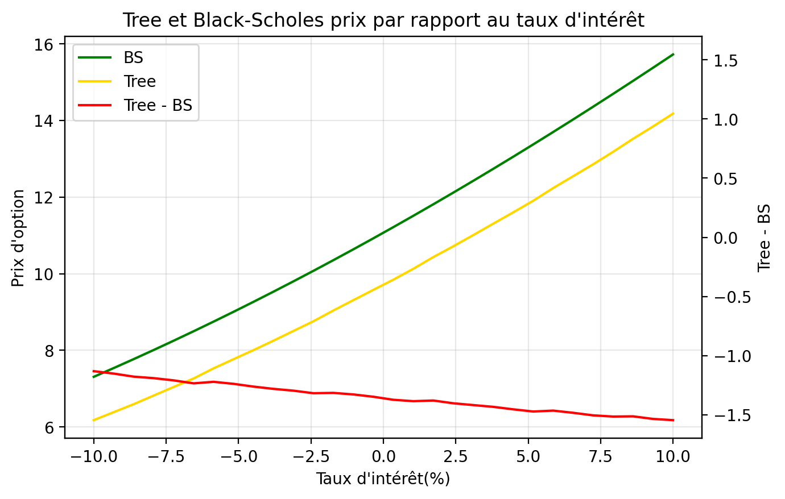
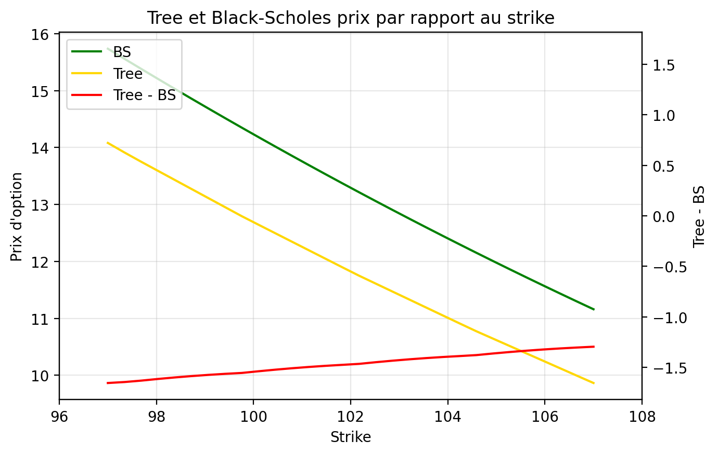
STRIKE |  |  |  | TAUX D'INTERET
Strike | BS | Tree | Tree - BS | Taux | BS | Tree | Tree - BS
97 | 15.734483689 | 14.08011607 | -1.6543676185 | -0.1 | 7.30768567 | 6.1766467116 | -1.1310389585
97.344827586 | 15.555816943 | 13.911139351 | -1.644677592 | -0.093103448276 | 7.5365025359 | 6.3850352489 | -1.151467287
97.689655172 | 15.378686594 | 13.748004452 | -1.6306821428 | -0.086206896552 | 7.7698902502 | 6.5926597033 | -1.1772305469
98.034482759 | 15.203089036 | 13.588869764 | -1.6142192717 | -0.079310344828 | 8.0078478132 | 6.8178865795 | -1.1899612337
98.379310345 | 15.029020467 | 13.429735076 | -1.5992853911 | -0.072413793103 | 8.2503711048 | 7.0415221442 | -1.2088489606
98.724137931 | 14.856476904 | 13.270600388 | -1.5858765155 | -0.065517241379 | 8.4974528635 | 7.2635779278 | -1.2338749357
99.068965517 | 14.685454177 | 13.111465701 | -1.5739884764 | -0.058620689655 | 8.7490826699 | 7.528137658 | -1.2209450119
99.413793103 | 14.515947939 | 12.952331013 | -1.5636169258 | -0.051724137931 | 9.0052469357 | 7.7671483109 | -1.2380986248
99.75862069 | 14.347953666 | 12.793196325 | -1.5547573403 | -0.044827586207 | 9.2659288974 | 8.0044813774 | -1.26144752
100.10344828 | 14.181466662 | 12.643363276 | -1.5381033856 | -0.037931034483 | 9.5311086154 | 8.2505155883 | -1.2805930272
100.44827586 | 14.016482064 | 12.494049468 | -1.5224325957 | -0.031034482759 | 9.8007629786 | 8.5049140755 | -1.2958489032
100.79310345 | 13.852994842 | 12.344735659 | -1.5082591824 | -0.024137931034 | 10.074865713 | 8.7575373769 | -1.3173283365
101.13793103 | 13.690999807 | 12.195421851 | -1.4955779557 | -0.01724137931 | 10.353387398 | 9.0388714592 | -1.3145159392
101.48275862 | 13.530491611 | 12.046108043 | -1.4843835685 | -0.010344827586 | 10.636295485 | 9.3085671127 | -1.3277283719
101.82758621 | 13.371464754 | 11.896794234 | -1.4746705197 | -0.0034482758621 | 10.92355432 | 9.5763907657 | -1.3471635543
102.17241379 | 13.213913584 | 11.748887902 | -1.4650256822 | 0.0034482758621 | 11.21512518 | 9.8423555419 | -1.3727696376
102.51724138 | 13.057832303 | 11.609318332 | -1.4485139713 | 0.010344827586 | 11.510966301 | 10.12645423 | -1.384512071
102.86206897 | 12.903214972 | 11.469748762 | -1.4334662098 | 0.01724137931 | 11.811032923 | 10.432070348 | -1.3789625742
103.20689655 | 12.750055511 | 11.330179193 | -1.4198763179 | 0.024137931034 | 12.115277332 | 10.712935166 | -1.4023421662
103.55172414 | 12.598347704 | 11.190609623 | -1.4077380809 | 0.031034482759 | 12.423648913 | 11.00616739 | -1.4174815234
103.89655172 | 12.448085205 | 11.051040054 | -1.3970451518 | 0.037931034483 | 12.736094201 | 11.303661565 | -1.4324326359
104.24137931 | 12.299261539 | 10.911470484 | -1.3877910553 | 0.044827586207 | 13.05255694 | 11.599109298 | -1.4534476426
104.5862069 | 12.151870106 | 10.773648841 | -1.3782212652 | 0.051724137931 | 13.37297815 | 11.901096902 | -1.471881248
104.93103448 | 12.005904185 | 10.643692582 | -1.3622116029 | 0.058620689655 | 13.69729619 | 12.233053082 | -1.4642431082
105.27586207 | 11.861356937 | 10.513736323 | -1.3476206138 | 0.065517241379 | 14.025446834 | 12.542663309 | -1.4827835242
105.62068966 | 11.718221409 | 10.383780064 | -1.3344413454 | 0.072413793103 | 14.357363343 | 12.853023177 | -1.5043401664
105.96551724 | 11.57649054 | 10.253823805 | -1.3226667345 | 0.079310344828 | 14.692976548 | 13.178489769 | -1.5144867788
106.31034483 | 11.436157157 | 10.123867546 | -1.3122896109 | 0.086206896552 | 15.03221493 | 13.519534255 | -1.5126806744
106.65517241 | 11.297213988 | 9.9939112871 | -1.3033027008 | 0.093103448276 | 15.375004707 | 13.840571329 | -1.5344333781
107 | 11.159653658 | 9.8644785379 | -1.2951751204 | 0.1 | 15.721269927 | 14.176431946 | -1.5448379815
VOLATILITE
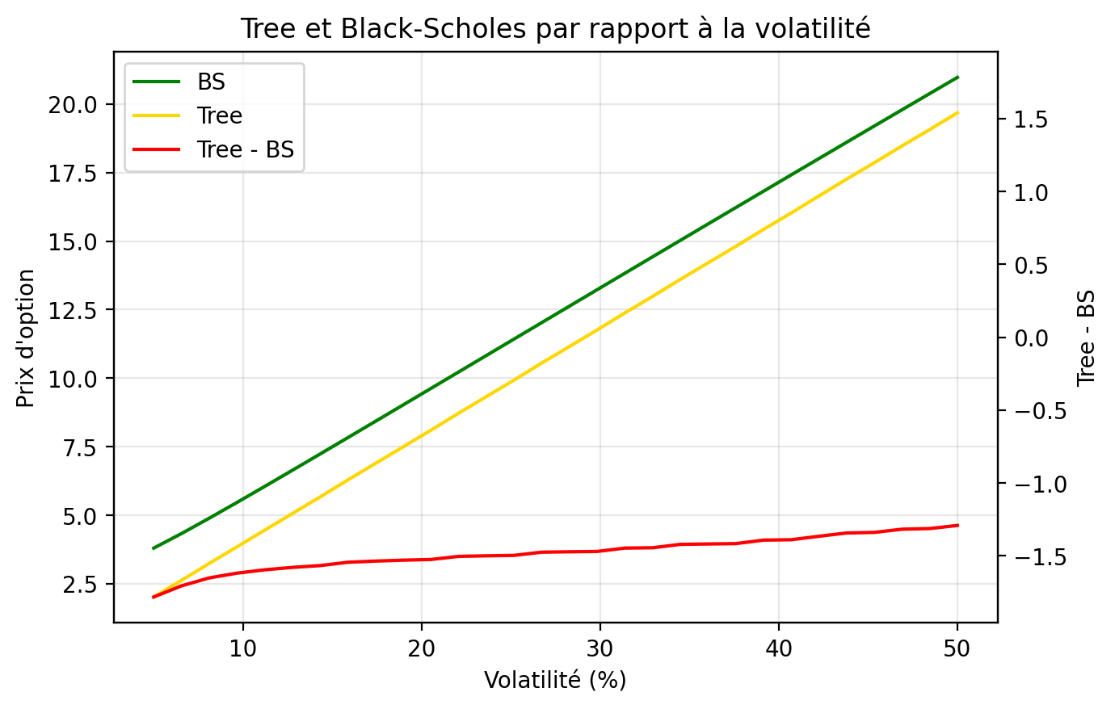
Volatility | BS | Tree | Tree - BS
0.05 | 3.7998660394 | 2.0176714185 | -1.7821946209
0.065517241379 | 4.3303123468 | 2.6244001514 | -1.7059121953
0.081034482759 | 4.8895573706 | 3.2380943734 | -1.6514629971
0.096551724138 | 5.4642521228 | 3.8453900584 | -1.6188620644
0.11206896552 | 6.0480713337 | 4.4521812685 | -1.5958900652
0.1275862069 | 6.6376466727 | 5.0584273644 | -1.5792193082
0.14310344828 | 7.2310186586 | 5.6640876481 | -1.5669310105
0.15862068966 | 7.8269655702 | 6.2828415756 | -1.5441239945
0.17413793103 | 8.4246815524 | 6.8887127288 | -1.5359688236
0.18965517241 | 9.0236093727 | 7.4939058028 | -1.5297035699
0.20517241379 | 9.6233477436 | 8.0983804125 | -1.5249673311
0.22068965517 | 10.223597175 | 8.7199031878 | -1.5036939869
0.23620689655 | 10.824126904 | 9.3242838637 | -1.4998430408
0.25172413793 | 11.424753934 | 9.9278541858 | -1.4968997486
0.26724137931 | 12.025329301 | 10.55041257 | -1.4749167308
0.28275862069 | 12.625728834 | 11.153636285 | -1.4720925492
0.29827586207 | 13.225846779 | 11.75595801 | -1.4698887697
0.31379310345 | 13.825591303 | 12.378701544 | -1.4468897595
0.32931034483 | 14.424881264 | 12.980424888 | -1.4444563766
0.34482758621 | 15.02364385 | 13.60235395 | -1.4212899002
0.36034482759 | 15.621812829 | 14.203280667 | -1.4185321619
0.37586206897 | 16.219327226 | 14.803161968 | -1.4161652584
0.39137931034 | 16.816130324 | 15.423876924 | -1.3922533998
0.40689655172 | 17.412168885 | 16.022712885 | -1.3894560001
0.4224137931 | 18.00739255 | 16.641610729 | -1.3657818204
0.43793103448 | 18.601753362 | 17.25855329 | -1.3432000718
0.45344827586 | 19.195205394 | 17.85592369 | -1.3392817041
0.46896551724 | 19.787704448 | 18.470494974 | -1.317209474
0.48448275862 | 20.379207809 | 19.066300411 | -1.3129073978
0.5 | 20.969674055 | 19.678210332 | -1.2914637225

Greeks
LES GRECS

 |  | Black - Scholes |  | Arbre Trinominal
 |  | Gap BS: VBA Vs. Python |  | Gap Recursive : VBA Vs. Python |  | Gap Backward : VBA Vs. Python |  | BS Vs Rec |  | BS Vs. Backward
 |  | Python | VBA | Python Rec | VBA Rec | Python Backward | VBA Backward | Python | VBA | Python | VBA
 | Delta | 0.59896069718 | 0.5433303388 | 0.55162773767 | 0.56207697994 | 0.55162773767 | 0.56207697994 | 8% | 3% | 8% | 3%
 | Gamma | 0.012886814675 | 0.012759428153 | 0.06197313678 | 0.038156463424 | 0.06197313678 | 0.038156463424 | 381% | 199% | 381% | 199%
 | Vega | 38.660444025 | 38.27828446 | 39.300875075 | 38.264392108 | 39.300875075 | 38.264392108 | 2% | 0% | 2% | 0%
 | Theta | -8.1292448364 | -6.2494242782 | -7.689728534 | -7.9406492199 | -7.689728534 | -7.9406492199 | 5% | 27% | 5% | 27%
 | Rho | 46.603564652 | 42.753452512 | 46.056713582 | 46.442361696 | 46.056713582 | 46.442361696 | 1% | 9% | 1% | 9%
 | Vanna | 0.063586238224 | 0.19055196802 | 0.2014774364 | 0.19683348284 | 0.2014774364 | 0.19683348284 | 217% | 3% | 217% | 3%
 | Vomma | -1.5938393515 | -2.870816106 | -3.061042881 | -2.8653682804 | -3.06104288 | -2.8653682804 | 92% | 0% | 92% | 0%

Lancer tous les calculs des Grecques
Lancer calcul des Grecques VBA
Lancer calcul des Grecques Python

Greeks Strike
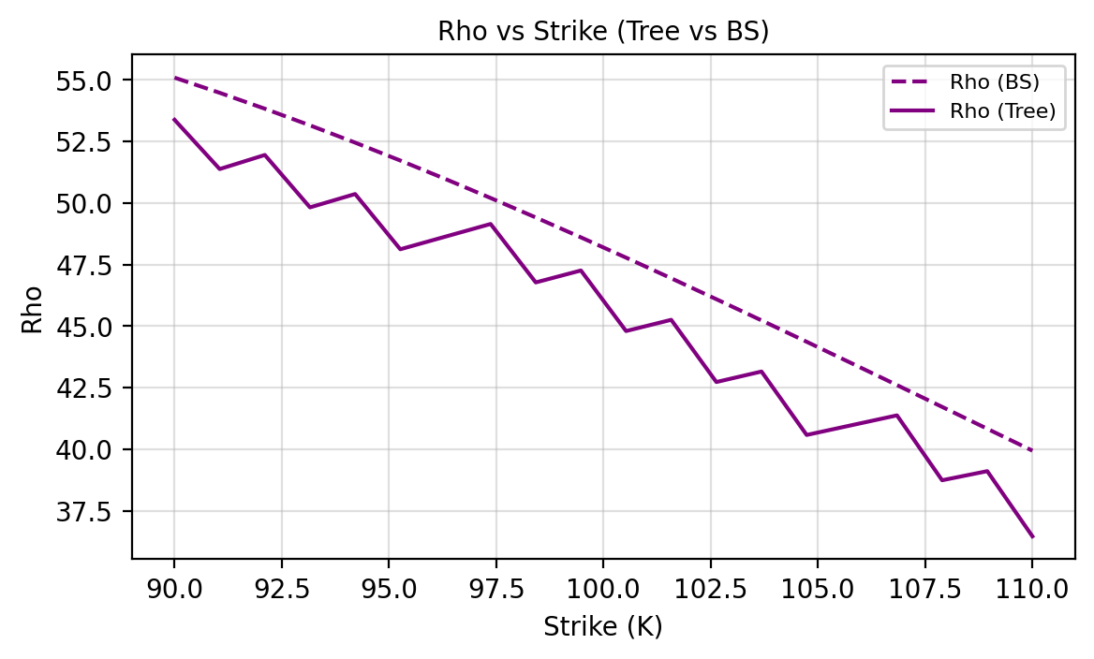
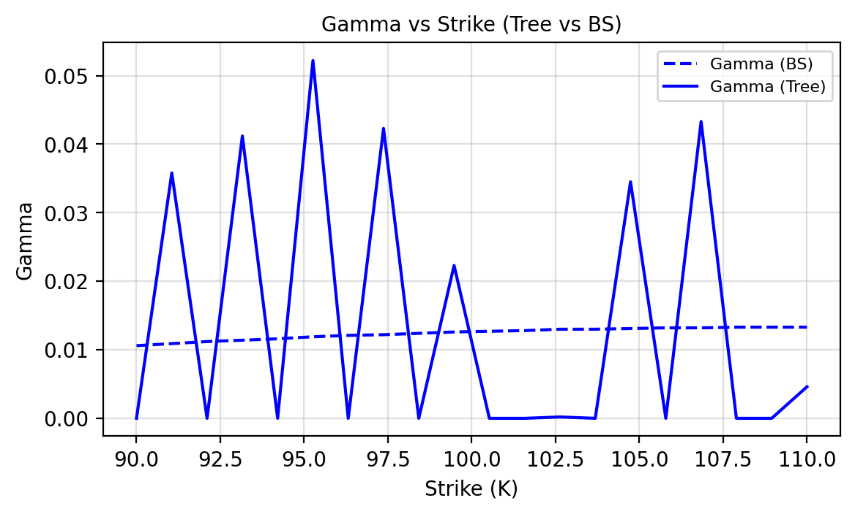
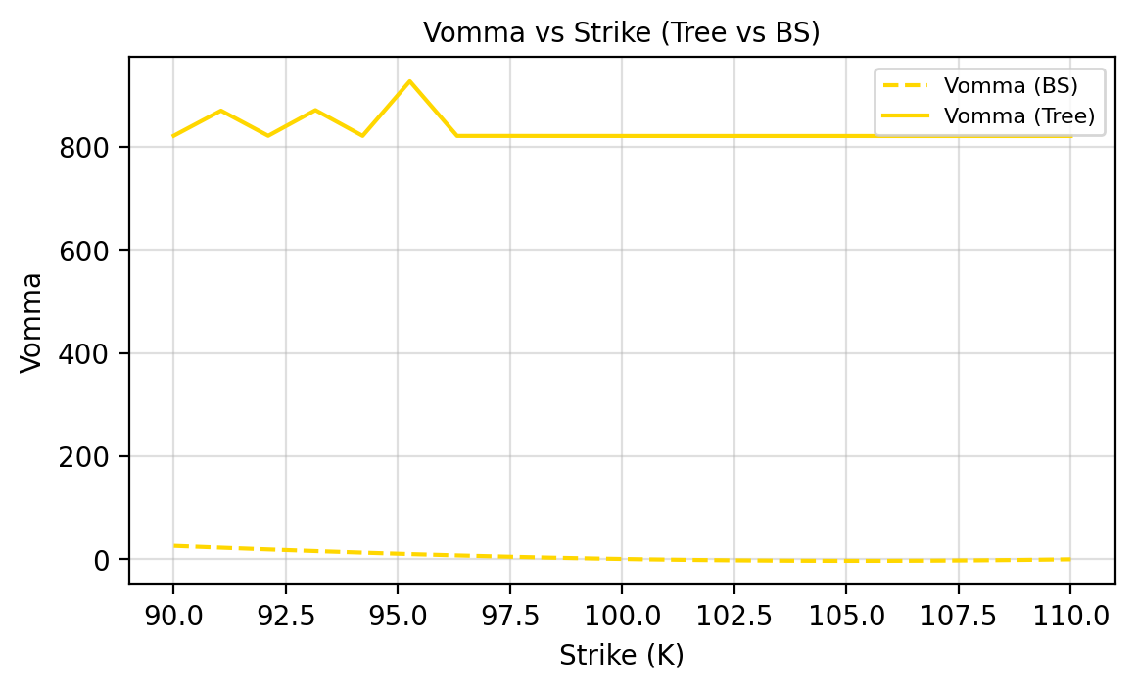
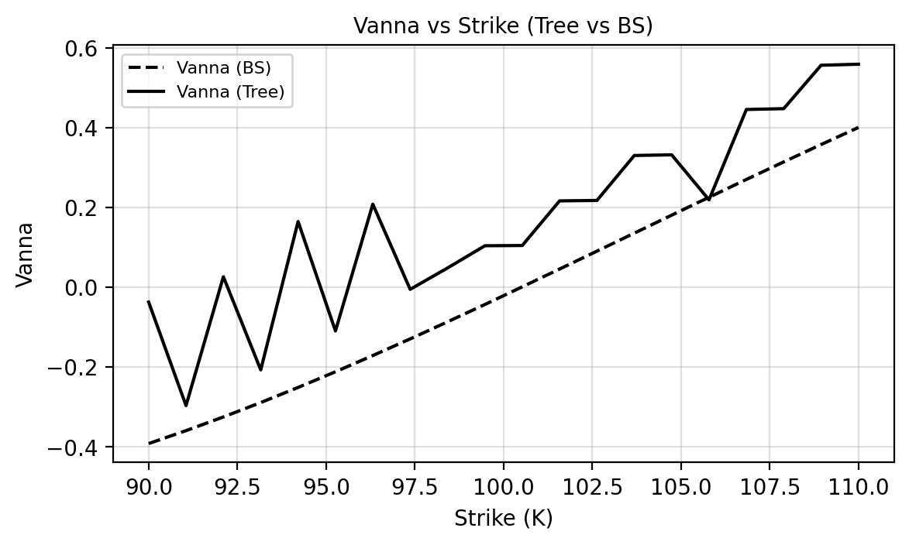
TEST GRECQUES - STRIKE

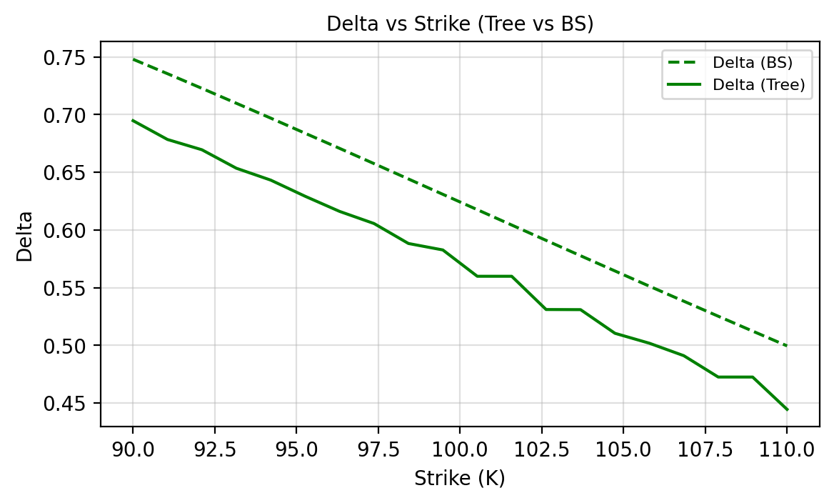
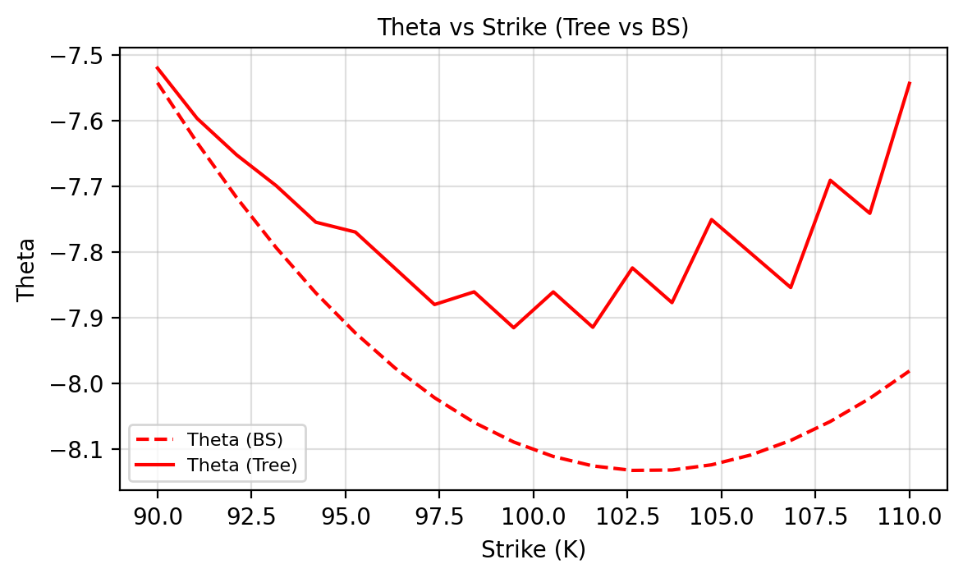
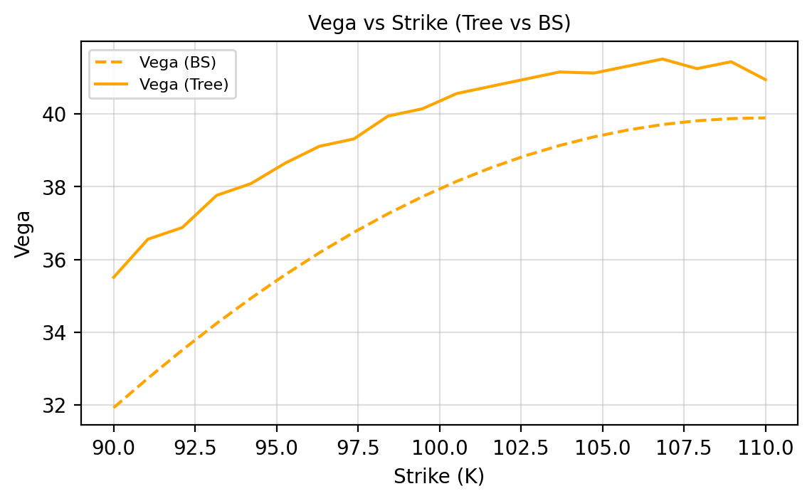
Strike | Delta Tree | Delta BS | Gamma Tree | Gamma BS | Vega Tree | Vega BS | Theta Tree | Theta BS | Rho Tree | Rho BS | Vanna Tree | Vanna BS | Vomma Tree | Vomma BS
90 | 0.6947 | 0.7479 | 0 | 0.0106 | 35.507 | 31.9192 | -7.5202 | -7.5425 | 53.3792 | 55.0917 | -0.0372 | -0.3914 | 821.5427 | 26.1405
91.0526 | 0.6784 | 0.7354 | 0.0358 | 0.0109 | 36.5571 | 32.7317 | -7.5967 | -7.6335 | 51.3789 | 54.4757 | -0.2964 | -0.3591 | 870.261 | 22.5897
92.1053 | 0.6695 | 0.7227 | 0 | 0.0112 | 36.8764 | 33.5056 | -7.6523 | -7.7173 | 51.9504 | 53.8292 | 0.0264 | -0.3248 | 821.4068 | 19.1874
93.1579 | 0.6535 | 0.7098 | 0.0412 | 0.0114 | 37.7613 | 34.2393 | -7.6992 | -7.7936 | 49.8218 | 53.1539 | -0.2069 | -0.2887 | 871.248 | 15.9601
94.2105 | 0.6432 | 0.6969 | 0 | 0.0116 | 38.0853 | 34.9312 | -7.7547 | -7.8623 | 50.3645 | 52.4518 | 0.1647 | -0.2509 | 821.2924 | 12.9317
95.2632 | 0.6292 | 0.6838 | 0.0522 | 0.0119 | 38.6486 | 35.5801 | -7.7697 | -7.9233 | 48.1205 | 51.7247 | -0.1094 | -0.2116 | 927.3509 | 10.124
96.3158 | 0.6161 | 0.6707 | 0 | 0.0121 | 39.1139 | 36.1849 | -7.8249 | -7.9765 | 48.6342 | 50.9745 | 0.2081 | -0.171 | 821.2003 | 7.5558
97.3684 | 0.6056 | 0.6575 | 0.0423 | 0.0122 | 39.314 | 36.7446 | -7.88 | -8.0218 | 49.1478 | 50.2031 | -0.0052 | -0.1293 | 821.2042 | 5.2436
98.4211 | 0.5883 | 0.6442 | 0 | 0.0124 | 39.9449 | 37.2587 | -7.8607 | -8.0594 | 46.7737 | 49.4123 | 0.0483 | -0.0866 | 821.1308 | 3.2013
99.4737 | 0.5827 | 0.6309 | 0.0223 | 0.0126 | 40.1448 | 37.7267 | -7.9153 | -8.0892 | 47.2582 | 48.6041 | 0.104 | -0.0431 | 821.1271 | 1.44
100.5263 | 0.5599 | 0.6176 | 0 | 0.0127 | 40.5639 | 38.1483 | -7.8608 | -8.1112 | 44.7991 | 47.7801 | 0.1046 | 0.0011 | 821.0835 | -0.0316
101.5789 | 0.5599 | 0.6043 | 0 | 0.0128 | 40.7626 | 38.5234 | -7.9146 | -8.1256 | 45.2545 | 46.9422 | 0.2164 | 0.0457 | 821.0723 | -1.2073
102.6316 | 0.5311 | 0.591 | 0.0002 | 0.013 | 40.9602 | 38.8521 | -7.8243 | -8.1324 | 42.7276 | 46.0922 | 0.2175 | 0.0905 | 821.0576 | -2.0834
103.6842 | 0.531 | 0.5777 | 0 | 0.013 | 41.1566 | 39.1347 | -7.8771 | -8.1318 | 43.1541 | 45.2317 | 0.3301 | 0.1356 | 821.0391 | -2.6583
104.7368 | 0.5105 | 0.5645 | 0.0345 | 0.0131 | 41.1267 | 39.3716 | -7.7507 | -8.1239 | 40.5776 | 44.3624 | 0.3317 | 0.1806 | 821.0519 | -2.9327
105.7895 | 0.5019 | 0.5513 | 0 | 0.0132 | 41.3199 | 39.5633 | -7.8024 | -8.1088 | 40.9754 | 43.486 | 0.219 | 0.2254 | 821.0264 | -2.9094
106.8421 | 0.4911 | 0.5383 | 0.0433 | 0.0132 | 41.5131 | 39.7106 | -7.8541 | -8.0868 | 41.3733 | 42.6039 | 0.4453 | 0.27 | 821.0009 | -2.5932
107.8947 | 0.4726 | 0.5253 | 0 | 0.0133 | 41.2493 | 39.8142 | -7.6909 | -8.058 | 38.7376 | 41.7177 | 0.4474 | 0.314 | 821.0325 | -1.9903
108.9474 | 0.4726 | 0.5124 | 0 | 0.0133 | 41.4383 | 39.875 | -7.7412 | -8.0227 | 39.1074 | 40.8288 | 0.5561 | 0.3575 | 821.0004 | -1.1089
110 | 0.4446 | 0.4996 | 0.0046 | 0.0133 | 40.9461 | 39.8942 | -7.5435 | -7.9811 | 36.4601 | 39.9387 | 0.5587 | 0.4003 | 821.0558 | 0.0414

Greeks Rate
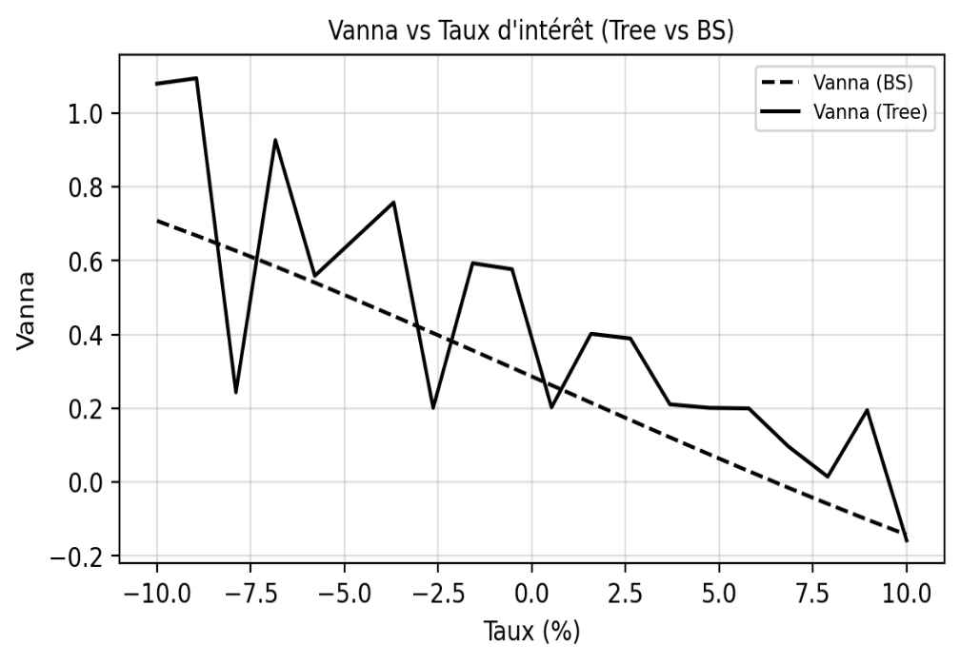
TEST GRECQUES - TAUX

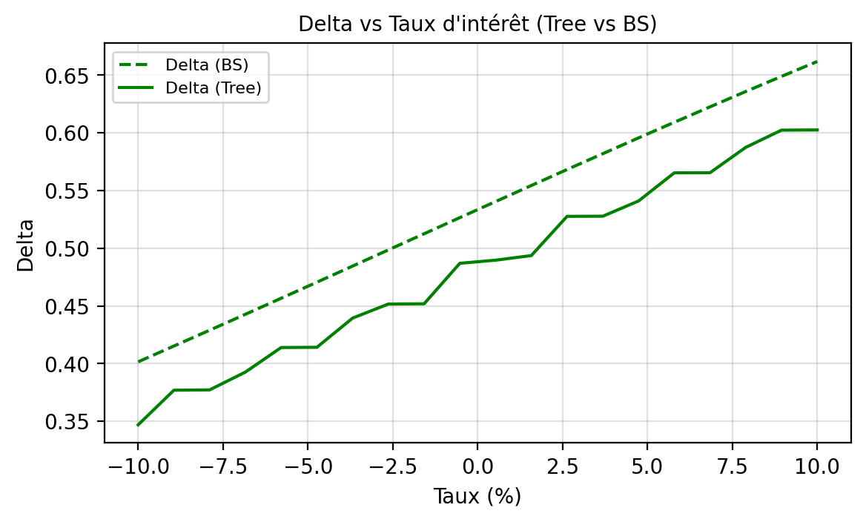
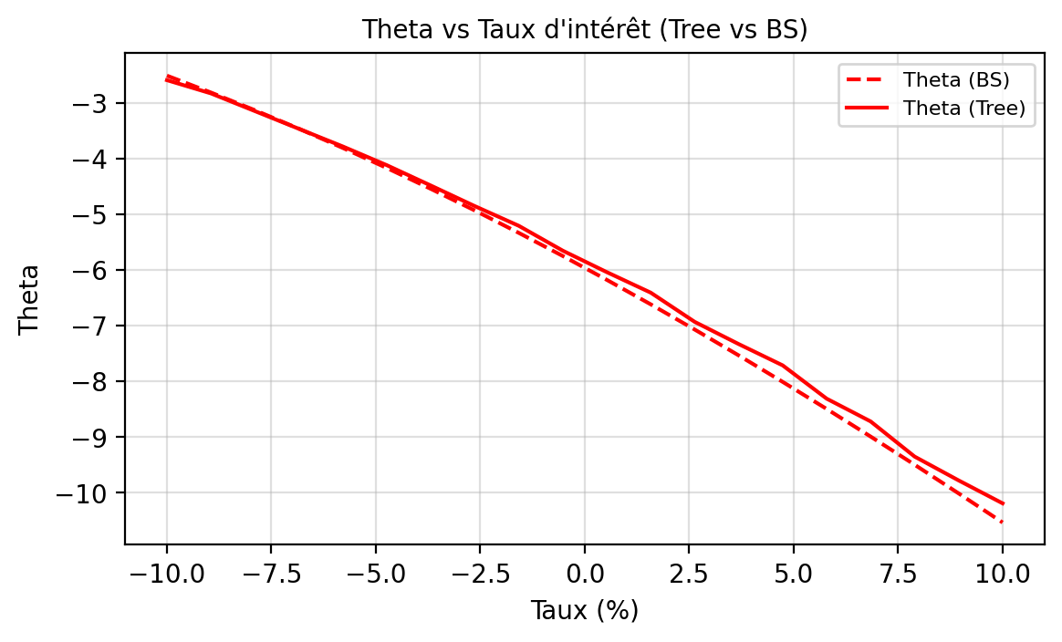
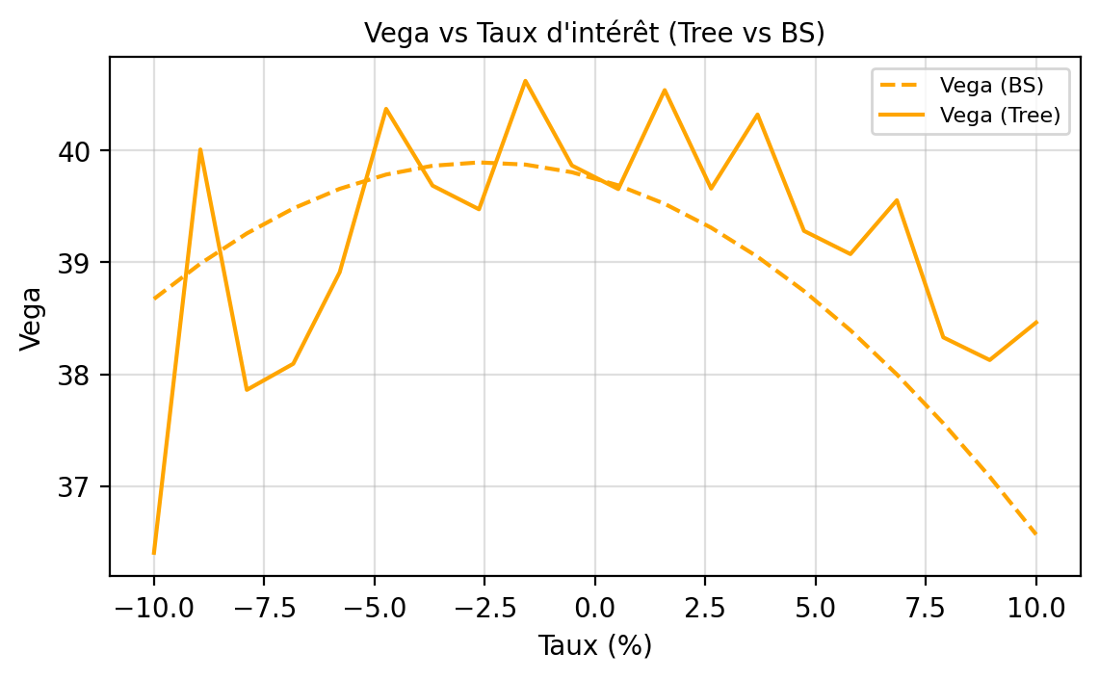
Interest Rate | Delta Tree | Delta BS | Gamma Tree | Gamma BS | Vega Tree | Vega BS | Theta Tree | Theta BS | Rho Tree | Rho BS | Vanna Tree | Vanna BS | Vomma Tree | Vomma BS
-0.1 | 0.3469 | 0.4015 | 0.0225 | 0.0129 | 36.4036 | 38.6732 | -2.5973 | -2.5163 | 28.6334 | 32.8471 | 1.08 | 0.7082 | -3.7057 | 17.6574
-0.0895 | 0.3769 | 0.4152 | 0 | 0.013 | 40.0094 | 38.989 | -2.8346 | -2.8189 | 31.9755 | 33.8587 | 1.0948 | 0.6683 | 807.5083 | 14.3195
-0.0789 | 0.3772 | 0.4289 | 0 | 0.0131 | 37.8601 | 39.259 | -3.1523 | -3.136 | 31.631 | 34.8698 | 0.2432 | 0.6271 | -3.7585 | 11.2347
-0.0684 | 0.3926 | 0.4427 | 0.0614 | 0.0132 | 38.0936 | 39.4823 | -3.4699 | -3.4675 | 31.2899 | 35.879 | 0.9273 | 0.5844 | 170.86 | 8.4206
-0.0579 | 0.4139 | 0.4566 | 0 | 0.0132 | 38.9122 | 39.658 | -3.7869 | -3.8133 | 34.6969 | 36.8846 | 0.559 | 0.5407 | -3.9547 | 5.8927
-0.0474 | 0.4141 | 0.4705 | 0 | 0.0133 | 40.3726 | 39.7854 | -4.1228 | -4.1733 | 34.3261 | 37.885 | 0.6586 | 0.4959 | -643.0325 | 3.6646
-0.0368 | 0.4394 | 0.4845 | 0.0482 | 0.0133 | 39.6865 | 39.8642 | -4.4873 | -4.5473 | 37.799 | 38.8785 | 0.7581 | 0.4502 | -3.882 | 1.7476
-0.0263 | 0.4516 | 0.4985 | 0 | 0.0133 | 39.475 | 39.894 | -4.8567 | -4.9351 | 37.3977 | 39.8634 | 0.2009 | 0.4039 | -3.5798 | 0.1506
-0.0158 | 0.4518 | 0.5125 | 0 | 0.0133 | 40.6233 | 39.8746 | -5.2097 | -5.3364 | 37.001 | 40.8383 | 0.5933 | 0.3571 | -523.3319 | -1.1197
-0.0053 | 0.4869 | 0.5265 | 0.0104 | 0.0133 | 39.8668 | 39.8063 | -5.6555 | -5.7509 | 40.4706 | 41.8014 | 0.577 | 0.3099 | -3.5056 | -2.0592
0.0053 | 0.4896 | 0.5404 | 0 | 0.0132 | 39.6556 | 39.6891 | -6.0402 | -6.1784 | 40.0438 | 42.7511 | 0.2025 | 0.2626 | -3.4754 | -2.6659
0.0158 | 0.4936 | 0.5543 | 0.0149 | 0.0132 | 40.5402 | 39.5236 | -6.4087 | -6.6183 | 39.6216 | 43.686 | 0.402 | 0.2152 | -421.9351 | -2.9407
0.0263 | 0.5276 | 0.5682 | 0 | 0.0131 | 39.6602 | 39.3104 | -6.9326 | -7.0704 | 43.0525 | 44.6045 | 0.3891 | 0.1681 | -3.6851 | -2.8865
0.0368 | 0.5277 | 0.5819 | 0 | 0.013 | 40.322 | 39.0502 | -7.3308 | -7.534 | 42.601 | 45.5051 | 0.2107 | 0.1213 | 344.7458 | -2.5088
0.0474 | 0.5409 | 0.5956 | 0.0521 | 0.0129 | 39.2818 | 38.7441 | -7.7128 | -8.0089 | 42.1544 | 46.3864 | 0.2011 | 0.0751 | -3.5741 | -1.8154
0.0579 | 0.5653 | 0.6091 | 0 | 0.0128 | 39.0743 | 38.393 | -8.3099 | -8.4943 | 45.5115 | 47.247 | 0.1996 | 0.0295 | -3.5628 | -0.8162
0.0684 | 0.5654 | 0.6225 | 0 | 0.0127 | 39.5556 | 37.9983 | -8.7184 | -8.9898 | 45.0365 | 48.0856 | 0.0968 | -0.0153 | 271.5641 | 0.4767
0.0789 | 0.5874 | 0.6358 | 0.059 | 0.0125 | 38.3298 | 37.5613 | -9.3488 | -9.4948 | 48.3187 | 48.9008 | 0.0145 | -0.059 | -3.1006 | 2.0493
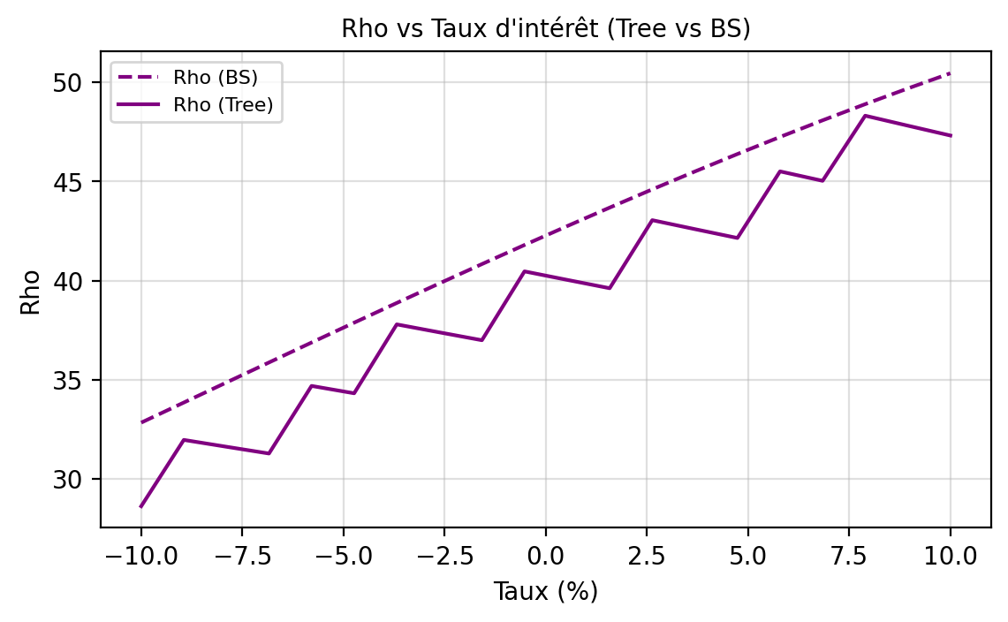
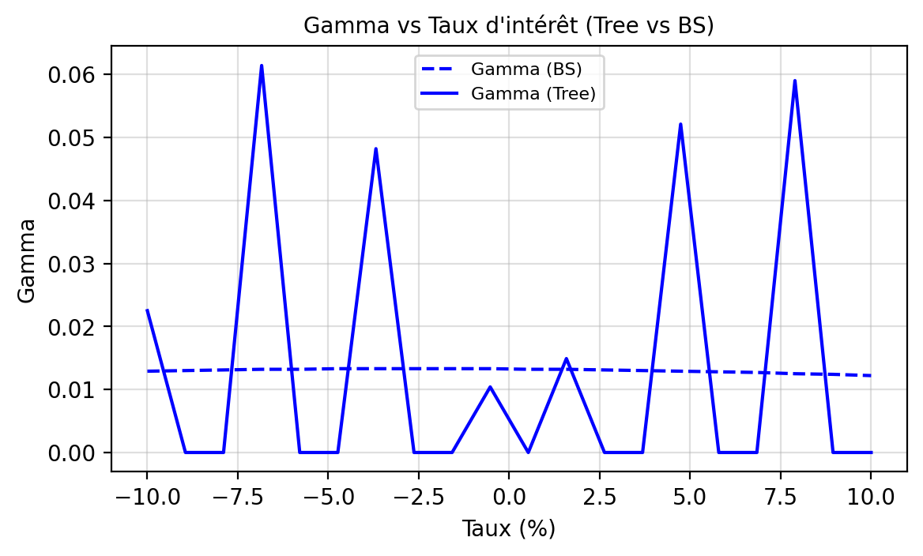
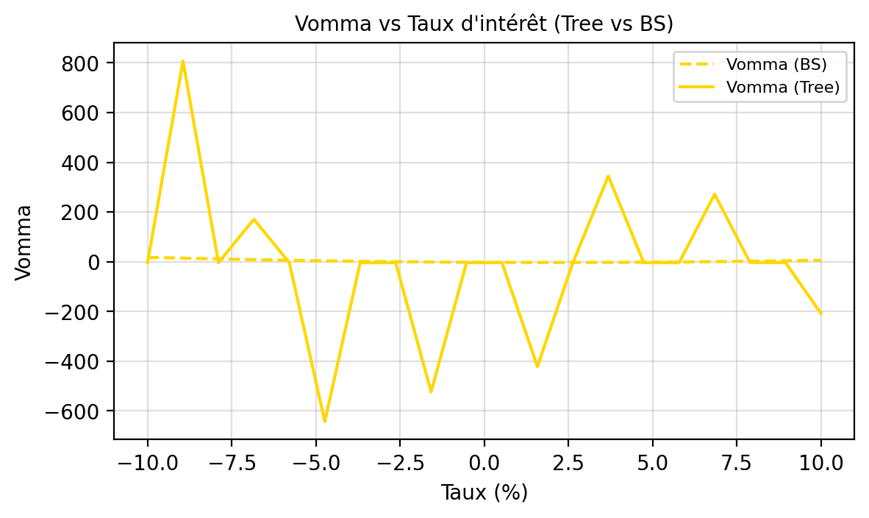
0.0895 | 0.6023 | 0.6489 | 0 | 0.0124 | 38.127 | 37.0838 | -9.7759 | -10.0087 | 47.8165 | 49.6916 | 0.1949 | -0.1017 | -3.1014 | 3.8856
0.1 | 0.6025 | 0.6618 | 0 | 0.0122 | 38.4626 | 36.5672 | -10.1871 | -10.5307 | 47.3195 | 50.4567 | -0.1582 | -0.143 | -208.0085 | 5.9681

Greeks Vol
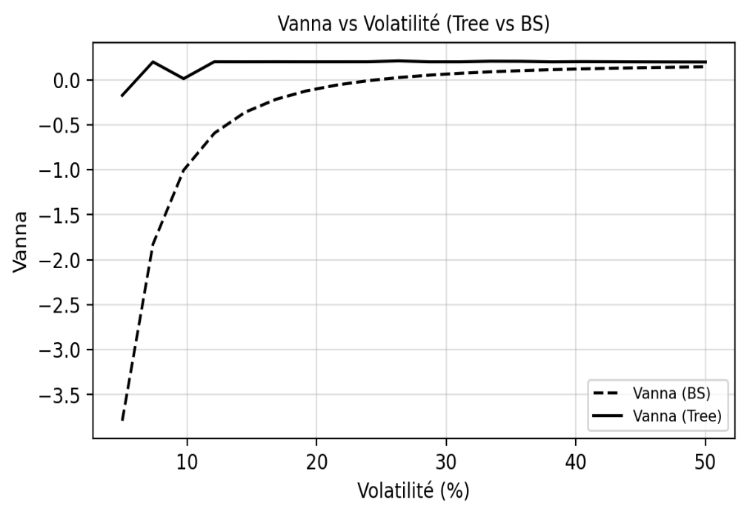
TEST GRECQUES - VOLATILITE

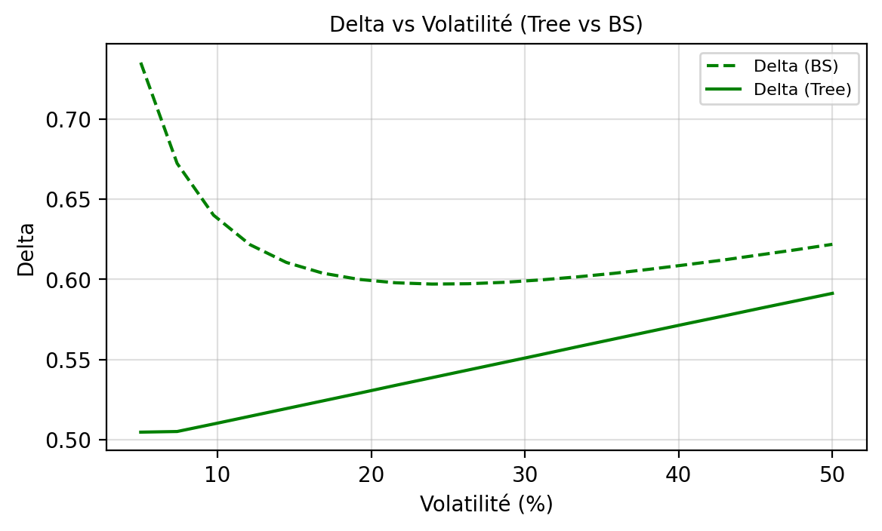
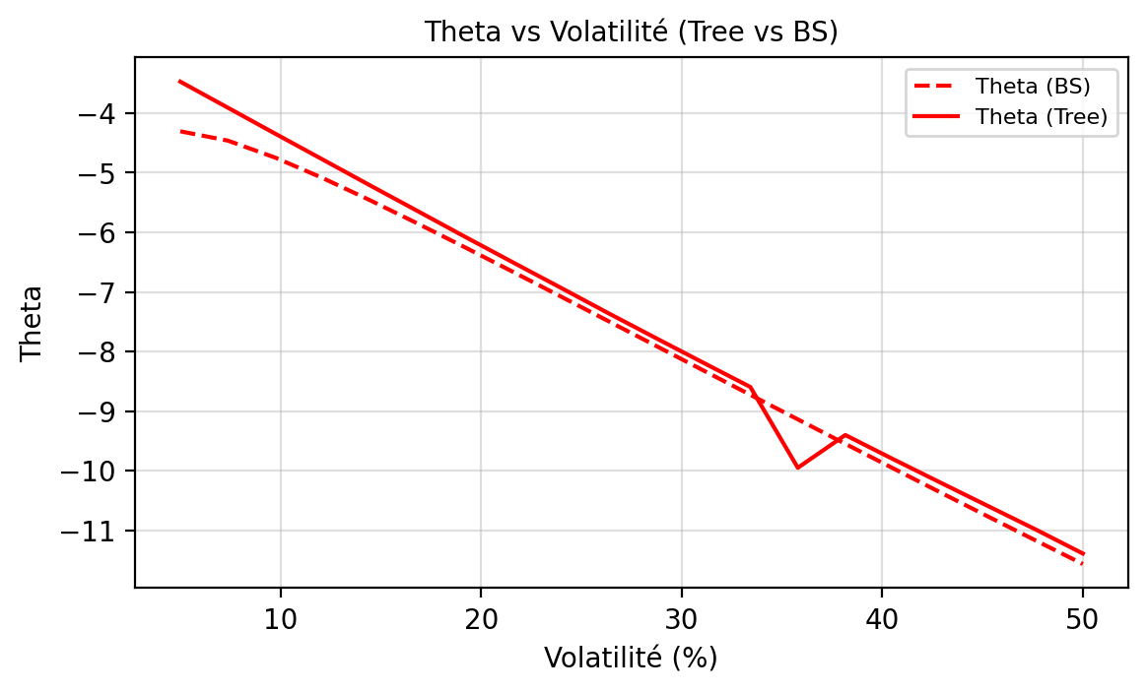
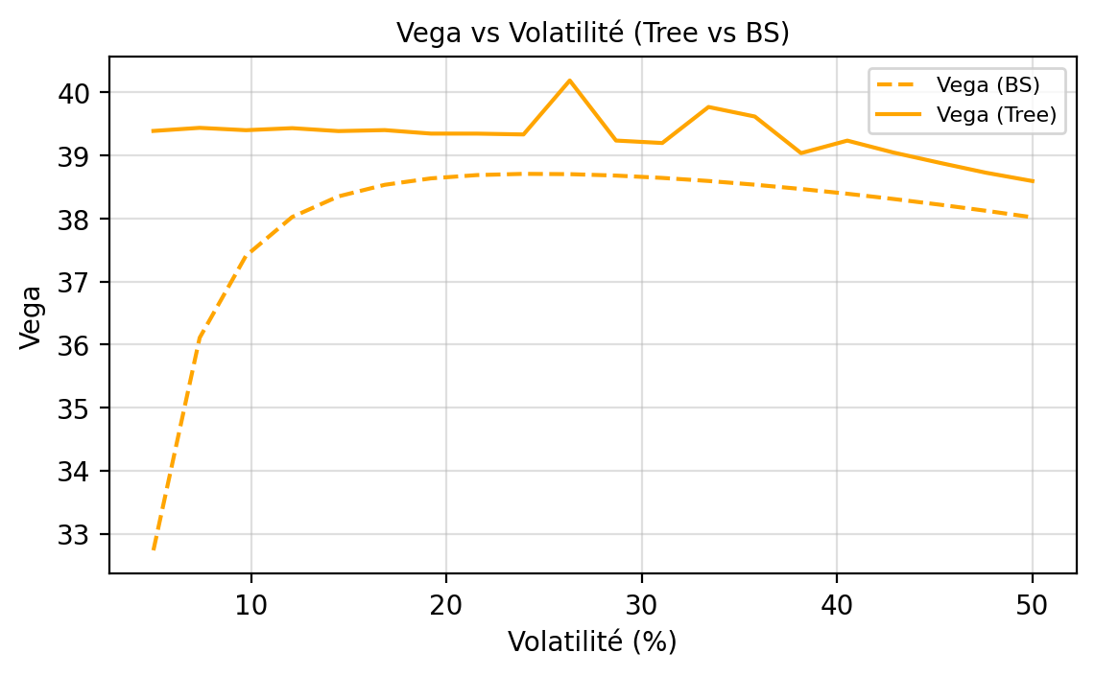
Volatility | Delta Tree | Delta BS | Gamma Tree | Gamma BS | Vega Tree | Vega BS | Theta Tree | Theta BS | Rho Tree | Rho BS | Vanna Tree | Vanna BS | Vomma Tree | Vomma BS
0.0500 | 0.5047 | 0.7353 | 0.0751 | 0.0655 | 39.3875 | 32.7350 | -3.4719 | -4.3049 | 50.8391 | 69.7310 | -0.1727 | -3.7904 | -1.3256 | 238.3941
0.0737 | 0.5051 | 0.6724 | 0.0572 | 0.0490 | 39.4367 | 36.1067 | -3.9086 | -4.4613 | 50.3678 | 62.6220 | 0.1990 | -1.8277 | -1.4968 | 81.6354
0.0974 | 0.5098 | 0.6401 | 0.0572 | 0.0384 | 39.3992 | 37.4069 | -4.3457 | -4.7471 | 49.8963 | 58.5187 | 0.0125 | -1.0044 | -1.7422 | 36.0413
0.1211 | 0.5146 | 0.6217 | 0.0572 | 0.0314 | 39.4316 | 38.0228 | -4.7797 | -5.0905 | 49.4250 | 55.7825 | 0.2011 | -0.5934 | -1.8007 | 18.3954
0.1447 | 0.5194 | 0.6106 | 0.0571 | 0.0265 | 39.3850 | 38.3498 | -5.2149 | -5.4639 | 48.9537 | 53.7710 | 0.2007 | -0.3611 | -2.1288 | 10.1459
0.1684 | 0.5242 | 0.6039 | 0.0571 | 0.0229 | 39.4008 | 38.5329 | -5.6451 | -5.8543 | 48.4826 | 52.1877 | 0.2011 | -0.2175 | -2.2776 | 5.7325
0.1921 | 0.5290 | 0.6000 | 0.0570 | 0.0201 | 39.3453 | 38.6353 | -6.0776 | -6.2549 | 48.0116 | 50.8778 | 0.2007 | -0.1230 | -2.4482 | 3.1139
0.2158 | 0.5339 | 0.5979 | 0.0569 | 0.0179 | 39.3448 | 38.6877 | -6.5033 | -6.6618 | 47.5411 | 49.7528 | 0.2009 | -0.0575 | -2.6821 | 1.4238
0.2395 | 0.5387 | 0.5971 | 0.0569 | 0.0162 | 39.3318 | 38.7068 | -6.9261 | -7.0726 | 47.0708 | 48.7590 | 0.2010 | -0.0103 | -2.9173 | 0.2528
0.2632 | 0.5435 | 0.5973 | 0.0568 | 0.0147 | 40.1877 | 38.7021 | -7.3525 | -7.4854 | 46.6008 | 47.8613 | 0.2099 | 0.0247 | 366.7341 | -0.6097
0.2868 | 0.5483 | 0.5982 | 0.0567 | 0.0135 | 39.2350 | 38.6794 | -7.7697 | -7.8993 | 46.1315 | 47.0365 | 0.2006 | 0.0514 | -3.3423 | -1.2792
0.3105 | 0.5531 | 0.5997 | 0.0566 | 0.0124 | 39.1962 | 38.6424 | -8.1840 | -8.3132 | 45.6626 | 46.2683 | 0.2006 | 0.0722 | -3.1854 | -1.8231
0.3342 | 0.5580 | 0.6016 | 0.0565 | 0.0115 | 39.7674 | 38.5937 | -8.5949 | -8.7264 | 45.1943 | 45.5448 | 0.2066 | 0.0886 | 244.9716 | -2.2819
0.3579 | 0.5628 | 0.6038 | 0.0563 | 0.0108 | 39.6161 | 38.5348 | -9.9511 | -9.1386 | 44.7266 | 44.8575 | 0.2055 | 0.1018 | 208.0986 | -2.6813
0.3816 | 0.5676 | 0.6064 | 0.0562 | 0.0101 | 39.0356 | 38.4670 | -9.4014 | -9.5491 | 44.2597 | 44.1999 | 0.2001 | 0.1126 | -3.7220 | -3.0382
0.4053 | 0.5724 | 0.6092 | 0.0561 | 0.0095 | 39.2341 | 38.3912 | -9.8038 | -9.9576 | 43.7935 | 43.5671 | 0.2025 | 0.1214 | 107.5599 | -3.3637
0.4289 | 0.5771 | 0.6121 | 0.0560 | 0.0089 | 39.0443 | 38.3079 | -10.1988 | -10.3638 | 43.3282 | 42.9551 | 0.2011 | 0.1287 | 62.9354 | -3.6654
0.4526 | 0.5819 | 0.6153 | 0.0558 | 0.0084 | 38.8813 | 38.2177 | -10.5913 | -10.7673 | 42.8637 | 42.3611 | 0.1999 | 0.1348 | -42.5453 | -3.9488
0.4763 | 0.5866 | 0.6185 | 0.0557 | 0.0080 | 38.7243 | 38.1209 | -10.9833 | -11.1679 | 42.4003 | 41.7824 | 0.1988 | 0.1399 | -18.9519 | -4.2177
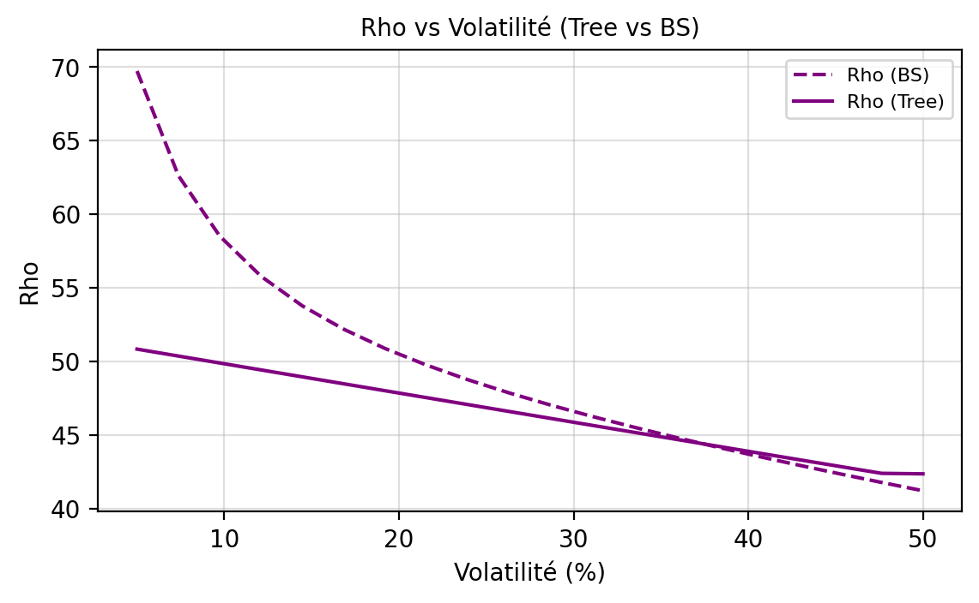
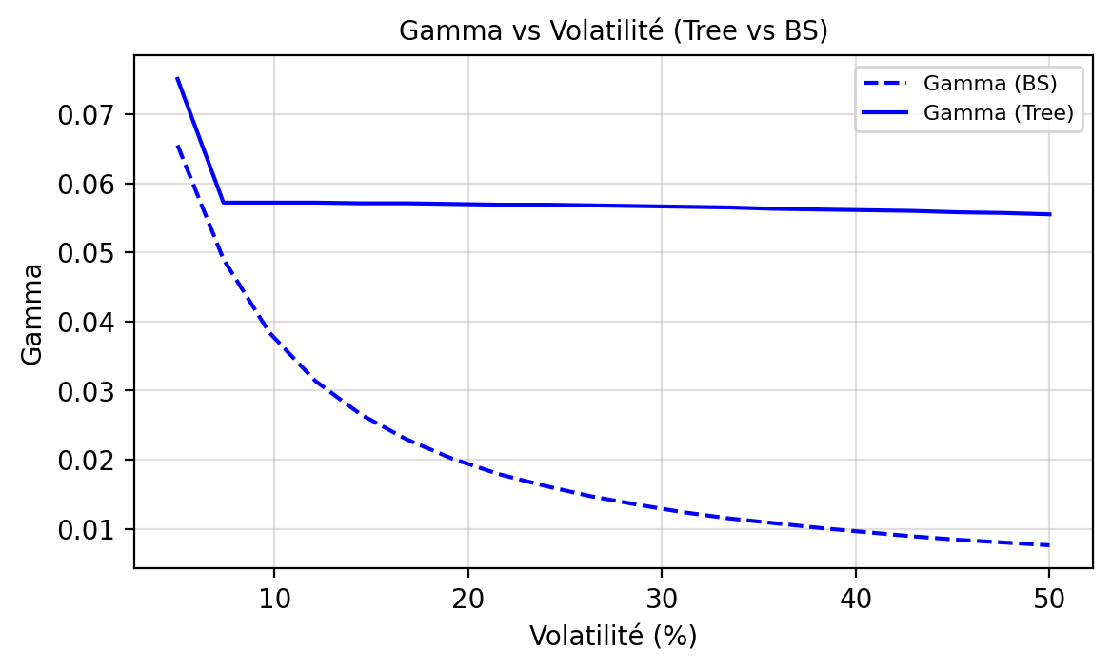
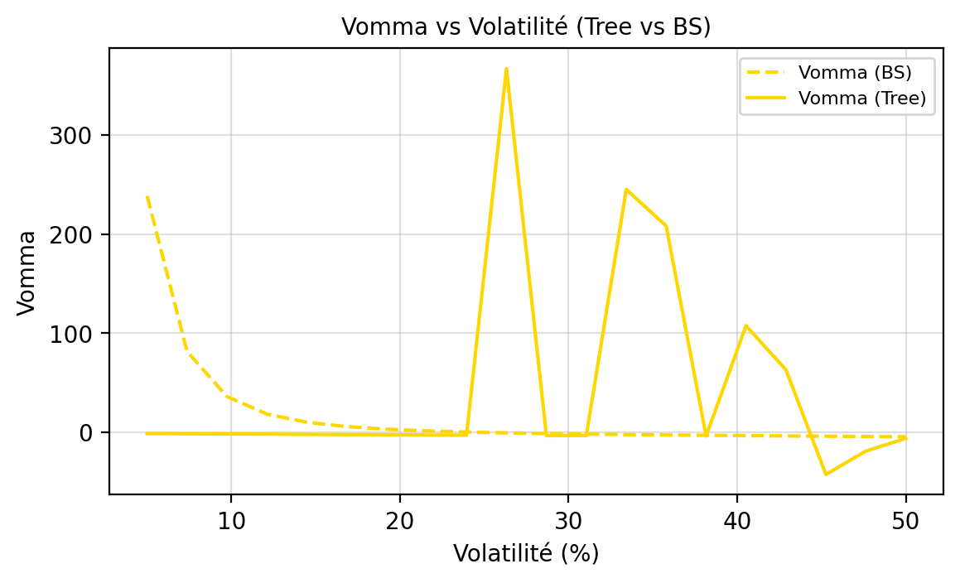
0.5000 | 0.5913 | 0.6219 | 0.0555 | 0.0076 | 38.5926 | 38.0180 | -11.3897 | -11.5654 | 42.3659 | 41.2173 | 0.1981 | 0.1442 | -6.1945 | -4.4749

